TT
入力は種別ごとにカラーリングする
■ Variation
■ Vehicle Information
■ Power pass time
■ Other Domain
■ HardWire
■ CAN Rx Hook timeout
■ CAN Rx Hook Flag
■ CAN Rx Hook Signal
■ CAN Rx Message Status & Signal
■ （上記以外）
 |  |  |  |  |  |  |  |  |  |  |  |  |  |  |  |  |  |  |  |  |  |  |  |  |  |  |  |  |  |  |  |  | → | bit
 | Table Type | INDEX | 31 | 30 | 29 | 28 | 27 | 26 | 25 | 24 | 23 | 22 | 21 | 20 | 19 | 18 | 17 | 16 | 15 | 14 | 13 | 12 | 11 | 10 | 9 | 8 | 7 | 6 | 5 | 4 | 3 | 2 | 1 | 0 | REQ
 | Index Table |  | ALERT_VOM_RWT_EN | [reserved] | ALERT_VOM_VCS_ON | ALERT_VOM_IGN_ON | ALERT_VOM_IGN_OFF_WT | ALERT_VOM_IGN_OFF | ALERT_VOM_BAT_WT | ALERT_VOM_BAT_AO | [reserved] | [reserved] | [reserved] | [reserved] | [reserved] | [reserved] | [reserved] | [reserved] | [reserved] | [reserved] | [reserved] | [reserved] | [reserved] | [reserved] | [reserved] | [reserved] | [reserved] | [reserved] | IG-ON後経過時間(PRMYCHK) | OILMNT_JDG |  | 前回REQ |  |  |  | シート名称は、CH Nameと同じにすること。 1CHしか存在しない場合、機能名と同じにすること。
Master Table |  |  |  |  |  |  |  |  |  |  |  |  |  |  |  |  |  |  |  |  |  |  |  |  |  |  |  |  |  |  |  |  |  |  |  | 貼り付けコード
 |  |  |  |  |  |  |  |  |  |  |  |  |  |  |  |  |  |  |  |  |  |  |  |  |  |  |  |  |  |  |  |  |  |  |  | static const U4 u4_sp_ALERT_P_TMNT_TT_CRIT[ALERT_P_TMNT_TT_NUM_DST] = { | static const U4 u4_sp_ALERT_P_TMNT_TT_MASK[ALERT_P_TMNT_TT_NUM_DST] = { | static const U1 u1_sp_ALERT_P_TMNT_TT_DST[ALERT_P_TMNT_TT_NUM_DST] = { | const ST_ALERT_MTRX st_gp_ALERT_P_TMNT_MTRX[2] = { | #define ALERT_P_TMNT_TT_NUM_DST (64U)
 | Table TT | 0 | × | × | × | × | × | × | × | × | × | × | × | × | × | × | × | × | × | × | × | × | × | × | × | × | × | × | 0 | 0 | 0 | 0 | 0 | 0 | UNKNOWN | (U4)0x00000000U, /* 00 UNKNOWN */ | (U4)0x0000003FU, /* 00 UNKNOWN */ | (U1)ALERT_REQ_UNKNOWN, /* 00 UNKNOWN */ | { | MtxSrch変数名 | TT
 |  | 1 | × | × | × | × | × | × | × | × | × | × | × | × | × | × | × | × | × | × | × | × | × | × | × | × | × | × | 0 | 0 | 0 | 0 | 0 | 1 | UNKNOWN | (U4)0x00000001U, /* 01 UNKNOWN */ | (U4)0x0000003FU, /* 01 UNKNOWN */ | (U1)ALERT_REQ_UNKNOWN, /* 01 UNKNOWN */ | &u4_s_AlertP_tmntTtSrcchk, /* fp_u4_SRC_CHK */ | Use MtxSrch | 0
 |  | 2 | × | × | × | × | × | × | × | × | × | × | × | × | × | × | × | × | × | × | × | × | × | × | × | × | × | × | 0 | 0 | 0 | 0 | 1 | 0 | UNKNOWN | (U4)0x00000002U, /* 02 UNKNOWN */ | (U4)0x0000003FU, /* 02 UNKNOWN */ | (U1)ALERT_REQ_UNKNOWN, /* 02 UNKNOWN */ | vdp_PTR_NA, /* fp_vd_XDST */ | CRIT_NAME | u4_sp_ALERT_P_TMNT_TT_CRIT
 |  | 3 | × | × | × | × | × | × | × | × | × | × | × | × | × | × | × | × | × | × | × | × | × | × | × | × | × | × | 0 | 0 | 0 | 0 | 1 | 1 | UNKNOWN | (U4)0x00000003U, /* 03 UNKNOWN */ | (U4)0x0000003FU, /* 03 UNKNOWN */ | (U1)ALERT_REQ_UNKNOWN, /* 03 UNKNOWN */ |  | MASK_NAME | u4_sp_ALERT_P_TMNT_TT_MASK
 |  | 4 | × | × | × | × | × | × | × | × | × | × | × | × | × | × | × | × | × | × | × | × | × | × | × | × | × | × | 0 | 0 | 0 | 1 | 0 | 0 | UNKNOWN | (U4)0x00000004U, /* 04 UNKNOWN */ | (U4)0x0000003FU, /* 04 UNKNOWN */ | (U1)ALERT_REQ_UNKNOWN, /* 04 UNKNOWN */ | (const U4 *)vdp_PTR_NA, /* u4p_MASK */ | MTXSRCH_DEF | ALERT_P_TMNT_TT_NUM_DST
 |  | 5 | × | × | × | × | × | × | × | × | × | × | × | × | × | × | × | × | × | × | × | × | × | × | × | × | × | × | 0 | 0 | 0 | 1 | 0 | 1 | UNKNOWN | (U4)0x00000005U, /* 05 UNKNOWN */ | (U4)0x0000003FU, /* 05 UNKNOWN */ | (U1)ALERT_REQ_UNKNOWN, /* 05 UNKNOWN */ | (const U4 *)vdp_PTR_NA, /* u4p_CRIT */ | MTXSRCH_OUT_DEF | u1_sp_ALERT_P_TMNT_TT_DST
 |  | 6 | × | × | × | × | × | × | × | × | × | × | × | × | × | × | × | × | × | × | × | × | × | × | × | × | × | × | 0 | 0 | 0 | 1 | 1 | 0 | UNKNOWN | (U4)0x00000006U, /* 06 UNKNOWN */ | (U4)0x0000003FU, /* 06 UNKNOWN */ | (U1)ALERT_REQ_UNKNOWN, /* 06 UNKNOWN */ |  | ALERT_MTRX_NAME | st_gp_ALERT_P_TMNT_MTRX[2]
 |  | 7 | × | × | × | × | × | × | × | × | × | × | × | × | × | × | × | × | × | × | × | × | × | × | × | × | × | × | 0 | 0 | 0 | 1 | 1 | 1 | UNKNOWN | (U4)0x00000007U, /* 07 UNKNOWN */ | (U4)0x0000003FU, /* 07 UNKNOWN */ | (U1)ALERT_REQ_UNKNOWN, /* 07 UNKNOWN */ | &u1_sp_ALERT_P_TMNT_TT_DST[0], /* u1p_DST */ | SRCH_NUM | 64
 |  | 8 | × | × | × | × | × | × | × | × | × | × | × | × | × | × | × | × | × | × | × | × | × | × | × | × | × | × | 0 | 0 | 1 | 0 | 0 | 0 | ON | (U4)0x00000008U, /* 08 ON */ | (U4)0x0000003FU, /* 08 ON */ | (U1)ALERT_REQ_P_TMNT_TT_ON, /* 08 ON */ | (U2)ALERT_P_TMNT_TT_NUM_DST, /* u2_num_srch */ | SRC CHK | u4_s_AlertP_tmntTtSrcchk
 |  | 9 | × | × | × | × | × | × | × | × | × | × | × | × | × | × | × | × | × | × | × | × | × | × | × | × | × | × | 0 | 0 | 1 | 0 | 0 | 1 | FLSH | (U4)0x00000009U, /* 09 FLSH */ | (U4)0x0000003FU, /* 09 FLSH */ | (U1)ALERT_REQ_P_TMNT_TT_FLSH, /* 09 FLSH */ | (U1)ALERT_VOM_IGN_ON /* u1_vom_act */ | RWTX | NULL
 |  | 10 | × | × | × | × | × | × | × | × | × | × | × | × | × | × | × | × | × | × | × | × | × | × | × | × | × | × | 0 | 0 | 1 | 0 | 1 | 0 | UNKNOWN | (U4)0x0000000AU, /* 10 UNKNOWN */ | (U4)0x0000003FU, /* 10 UNKNOWN */ | (U1)ALERT_REQ_UNKNOWN, /* 10 UNKNOWN */ | } | ACT | ALERT_VOM_IGN_ON
 |  | 11 | × | × | × | × | × | × | × | × | × | × | × | × | × | × | × | × | × | × | × | × | × | × | × | × | × | × | 0 | 0 | 1 | 0 | 1 | 1 | FLSH | (U4)0x0000000BU, /* 11 FLSH */ | (U4)0x0000003FU, /* 11 FLSH */ | (U1)ALERT_REQ_P_TMNT_TT_FLSH, /* 11 FLSH */ | }; | ALERT_MTRX変数名 | P_TMNT
 |  | 12 | × | × | × | × | × | × | × | × | × | × | × | × | × | × | × | × | × | × | × | × | × | × | × | × | × | × | 0 | 0 | 1 | 1 | 0 | 0 | UNKNOWN | (U4)0x0000000CU, /* 12 UNKNOWN */ | (U4)0x0000003FU, /* 12 UNKNOWN */ | (U1)ALERT_REQ_UNKNOWN, /* 12 UNKNOWN */
 |  | 13 | × | × | × | × | × | × | × | × | × | × | × | × | × | × | × | × | × | × | × | × | × | × | × | × | × | × | 0 | 0 | 1 | 1 | 0 | 1 | UNKNOWN | (U4)0x0000000DU, /* 13 UNKNOWN */ | (U4)0x0000003FU, /* 13 UNKNOWN */ | (U1)ALERT_REQ_UNKNOWN, /* 13 UNKNOWN */
 |  | 14 | × | × | × | × | × | × | × | × | × | × | × | × | × | × | × | × | × | × | × | × | × | × | × | × | × | × | 0 | 0 | 1 | 1 | 1 | 0 | UNKNOWN | (U4)0x0000000EU, /* 14 UNKNOWN */ | (U4)0x0000003FU, /* 14 UNKNOWN */ | (U1)ALERT_REQ_UNKNOWN, /* 14 UNKNOWN */
 |  | 15 | × | × | × | × | × | × | × | × | × | × | × | × | × | × | × | × | × | × | × | × | × | × | × | × | × | × | 0 | 0 | 1 | 1 | 1 | 1 | UNKNOWN | (U4)0x0000000FU, /* 15 UNKNOWN */ | (U4)0x0000003FU, /* 15 UNKNOWN */ | (U1)ALERT_REQ_UNKNOWN, /* 15 UNKNOWN */
 |  | 16 | × | × | × | × | × | × | × | × | × | × | × | × | × | × | × | × | × | × | × | × | × | × | × | × | × | × | 0 | 1 | 0 | 0 | 0 | 0 | ON | (U4)0x00000010U, /* 16 ON */ | (U4)0x0000003FU, /* 16 ON */ | (U1)ALERT_REQ_P_TMNT_TT_ON, /* 16 ON */
 |  | 17 | × | × | × | × | × | × | × | × | × | × | × | × | × | × | × | × | × | × | × | × | × | × | × | × | × | × | 0 | 1 | 0 | 0 | 0 | 1 | ON | (U4)0x00000011U, /* 17 ON */ | (U4)0x0000003FU, /* 17 ON */ | (U1)ALERT_REQ_P_TMNT_TT_ON, /* 17 ON */
 |  | 18 | × | × | × | × | × | × | × | × | × | × | × | × | × | × | × | × | × | × | × | × | × | × | × | × | × | × | 0 | 1 | 0 | 0 | 1 | 0 | ON | (U4)0x00000012U, /* 18 ON */ | (U4)0x0000003FU, /* 18 ON */ | (U1)ALERT_REQ_P_TMNT_TT_ON, /* 18 ON */
 |  | 19 | × | × | × | × | × | × | × | × | × | × | × | × | × | × | × | × | × | × | × | × | × | × | × | × | × | × | 0 | 1 | 0 | 0 | 1 | 1 | ON | (U4)0x00000013U, /* 19 ON */ | (U4)0x0000003FU, /* 19 ON */ | (U1)ALERT_REQ_P_TMNT_TT_ON, /* 19 ON */
 |  | 20 | × | × | × | × | × | × | × | × | × | × | × | × | × | × | × | × | × | × | × | × | × | × | × | × | × | × | 0 | 1 | 0 | 1 | 0 | 0 | ON | (U4)0x00000014U, /* 20 ON */ | (U4)0x0000003FU, /* 20 ON */ | (U1)ALERT_REQ_P_TMNT_TT_ON, /* 20 ON */
 |  | 21 | × | × | × | × | × | × | × | × | × | × | × | × | × | × | × | × | × | × | × | × | × | × | × | × | × | × | 0 | 1 | 0 | 1 | 0 | 1 | ON | (U4)0x00000015U, /* 21 ON */ | (U4)0x0000003FU, /* 21 ON */ | (U1)ALERT_REQ_P_TMNT_TT_ON, /* 21 ON */
 |  | 22 | × | × | × | × | × | × | × | × | × | × | × | × | × | × | × | × | × | × | × | × | × | × | × | × | × | × | 0 | 1 | 0 | 1 | 1 | 0 | ON | (U4)0x00000016U, /* 22 ON */ | (U4)0x0000003FU, /* 22 ON */ | (U1)ALERT_REQ_P_TMNT_TT_ON, /* 22 ON */
 |  | 23 | × | × | × | × | × | × | × | × | × | × | × | × | × | × | × | × | × | × | × | × | × | × | × | × | × | × | 0 | 1 | 0 | 1 | 1 | 1 | ON | (U4)0x00000017U, /* 23 ON */ | (U4)0x0000003FU, /* 23 ON */ | (U1)ALERT_REQ_P_TMNT_TT_ON, /* 23 ON */
 |  | 24 | × | × | × | × | × | × | × | × | × | × | × | × | × | × | × | × | × | × | × | × | × | × | × | × | × | × | 0 | 1 | 1 | 0 | 0 | 0 | UNKNOWN | (U4)0x00000018U, /* 24 UNKNOWN */ | (U4)0x0000003FU, /* 24 UNKNOWN */ | (U1)ALERT_REQ_UNKNOWN, /* 24 UNKNOWN */
 |  | 25 | × | × | × | × | × | × | × | × | × | × | × | × | × | × | × | × | × | × | × | × | × | × | × | × | × | × | 0 | 1 | 1 | 0 | 0 | 1 | UNKNOWN | (U4)0x00000019U, /* 25 UNKNOWN */ | (U4)0x0000003FU, /* 25 UNKNOWN */ | (U1)ALERT_REQ_UNKNOWN, /* 25 UNKNOWN */
 |  | 26 | × | × | × | × | × | × | × | × | × | × | × | × | × | × | × | × | × | × | × | × | × | × | × | × | × | × | 0 | 1 | 1 | 0 | 1 | 0 | UNKNOWN | (U4)0x0000001AU, /* 26 UNKNOWN */ | (U4)0x0000003FU, /* 26 UNKNOWN */ | (U1)ALERT_REQ_UNKNOWN, /* 26 UNKNOWN */
 |  | 27 | × | × | × | × | × | × | × | × | × | × | × | × | × | × | × | × | × | × | × | × | × | × | × | × | × | × | 0 | 1 | 1 | 0 | 1 | 1 | UNKNOWN | (U4)0x0000001BU, /* 27 UNKNOWN */ | (U4)0x0000003FU, /* 27 UNKNOWN */ | (U1)ALERT_REQ_UNKNOWN, /* 27 UNKNOWN */
 |  | 28 | × | × | × | × | × | × | × | × | × | × | × | × | × | × | × | × | × | × | × | × | × | × | × | × | × | × | 0 | 1 | 1 | 1 | 0 | 0 | UNKNOWN | (U4)0x0000001CU, /* 28 UNKNOWN */ | (U4)0x0000003FU, /* 28 UNKNOWN */ | (U1)ALERT_REQ_UNKNOWN, /* 28 UNKNOWN */
 |  | 29 | × | × | × | × | × | × | × | × | × | × | × | × | × | × | × | × | × | × | × | × | × | × | × | × | × | × | 0 | 1 | 1 | 1 | 0 | 1 | UNKNOWN | (U4)0x0000001DU, /* 29 UNKNOWN */ | (U4)0x0000003FU, /* 29 UNKNOWN */ | (U1)ALERT_REQ_UNKNOWN, /* 29 UNKNOWN */
 |  | 30 | × | × | × | × | × | × | × | × | × | × | × | × | × | × | × | × | × | × | × | × | × | × | × | × | × | × | 0 | 1 | 1 | 1 | 1 | 0 | UNKNOWN | (U4)0x0000001EU, /* 30 UNKNOWN */ | (U4)0x0000003FU, /* 30 UNKNOWN */ | (U1)ALERT_REQ_UNKNOWN, /* 30 UNKNOWN */
 |  | 31 | × | × | × | × | × | × | × | × | × | × | × | × | × | × | × | × | × | × | × | × | × | × | × | × | × | × | 0 | 1 | 1 | 1 | 1 | 1 | UNKNOWN | (U4)0x0000001FU, /* 31 UNKNOWN */ | (U4)0x0000003FU, /* 31 UNKNOWN */ | (U1)ALERT_REQ_UNKNOWN, /* 31 UNKNOWN */
 |  | 32 | × | × | × | × | × | × | × | × | × | × | × | × | × | × | × | × | × | × | × | × | × | × | × | × | × | × | 1 | 0 | 0 | 0 | 0 | 0 | PRMRY | (U4)0x00000020U, /* 32 PRMRY */ | (U4)0x0000003FU, /* 32 PRMRY */ | (U1)ALERT_REQ_P_TMNT_TT_PRMRY, /* 32 PRMRY */
 |  | 33 | × | × | × | × | × | × | × | × | × | × | × | × | × | × | × | × | × | × | × | × | × | × | × | × | × | × | 1 | 0 | 0 | 0 | 0 | 1 | PRMRY | (U4)0x00000021U, /* 33 PRMRY */ | (U4)0x0000003FU, /* 33 PRMRY */ | (U1)ALERT_REQ_P_TMNT_TT_PRMRY, /* 33 PRMRY */
 |  | 34 | × | × | × | × | × | × | × | × | × | × | × | × | × | × | × | × | × | × | × | × | × | × | × | × | × | × | 1 | 0 | 0 | 0 | 1 | 0 | PRMRY | (U4)0x00000022U, /* 34 PRMRY */ | (U4)0x0000003FU, /* 34 PRMRY */ | (U1)ALERT_REQ_P_TMNT_TT_PRMRY, /* 34 PRMRY */
 |  | 35 | × | × | × | × | × | × | × | × | × | × | × | × | × | × | × | × | × | × | × | × | × | × | × | × | × | × | 1 | 0 | 0 | 0 | 1 | 1 | PRMRY | (U4)0x00000023U, /* 35 PRMRY */ | (U4)0x0000003FU, /* 35 PRMRY */ | (U1)ALERT_REQ_P_TMNT_TT_PRMRY, /* 35 PRMRY */
 |  | 36 | × | × | × | × | × | × | × | × | × | × | × | × | × | × | × | × | × | × | × | × | × | × | × | × | × | × | 1 | 0 | 0 | 1 | 0 | 0 | PRMRY | (U4)0x00000024U, /* 36 PRMRY */ | (U4)0x0000003FU, /* 36 PRMRY */ | (U1)ALERT_REQ_P_TMNT_TT_PRMRY, /* 36 PRMRY */
 |  | 37 | × | × | × | × | × | × | × | × | × | × | × | × | × | × | × | × | × | × | × | × | × | × | × | × | × | × | 1 | 0 | 0 | 1 | 0 | 1 | PRMRY | (U4)0x00000025U, /* 37 PRMRY */ | (U4)0x0000003FU, /* 37 PRMRY */ | (U1)ALERT_REQ_P_TMNT_TT_PRMRY, /* 37 PRMRY */
 |  | 38 | × | × | × | × | × | × | × | × | × | × | × | × | × | × | × | × | × | × | × | × | × | × | × | × | × | × | 1 | 0 | 0 | 1 | 1 | 0 | PRMRY | (U4)0x00000026U, /* 38 PRMRY */ | (U4)0x0000003FU, /* 38 PRMRY */ | (U1)ALERT_REQ_P_TMNT_TT_PRMRY, /* 38 PRMRY */
 |  | 39 | × | × | × | × | × | × | × | × | × | × | × | × | × | × | × | × | × | × | × | × | × | × | × | × | × | × | 1 | 0 | 0 | 1 | 1 | 1 | PRMRY | (U4)0x00000027U, /* 39 PRMRY */ | (U4)0x0000003FU, /* 39 PRMRY */ | (U1)ALERT_REQ_P_TMNT_TT_PRMRY, /* 39 PRMRY */
 |  | 40 | × | × | × | × | × | × | × | × | × | × | × | × | × | × | × | × | × | × | × | × | × | × | × | × | × | × | 1 | 0 | 1 | 0 | 0 | 0 | ON | (U4)0x00000028U, /* 40 ON */ | (U4)0x0000003FU, /* 40 ON */ | (U1)ALERT_REQ_P_TMNT_TT_ON, /* 40 ON */
 |  | 41 | × | × | × | × | × | × | × | × | × | × | × | × | × | × | × | × | × | × | × | × | × | × | × | × | × | × | 1 | 0 | 1 | 0 | 0 | 1 | PRMRY_FLSH | (U4)0x00000029U, /* 41 PRMRY_FLSH */ | (U4)0x0000003FU, /* 41 PRMRY_FLSH */ | (U1)ALERT_REQ_P_TMNT_TT_PRMRY_FLSH, /* 41 PRMRY_FLSH */
 |  | 42 | × | × | × | × | × | × | × | × | × | × | × | × | × | × | × | × | × | × | × | × | × | × | × | × | × | × | 1 | 0 | 1 | 0 | 1 | 0 | PRMRY | (U4)0x0000002AU, /* 42 PRMRY */ | (U4)0x0000003FU, /* 42 PRMRY */ | (U1)ALERT_REQ_P_TMNT_TT_PRMRY, /* 42 PRMRY */
 |  | 43 | × | × | × | × | × | × | × | × | × | × | × | × | × | × | × | × | × | × | × | × | × | × | × | × | × | × | 1 | 0 | 1 | 0 | 1 | 1 | PRMRY_FLSH | (U4)0x0000002BU, /* 43 PRMRY_FLSH */ | (U4)0x0000003FU, /* 43 PRMRY_FLSH */ | (U1)ALERT_REQ_P_TMNT_TT_PRMRY_FLSH, /* 43 PRMRY_FLSH */
 |  | 44 | × | × | × | × | × | × | × | × | × | × | × | × | × | × | × | × | × | × | × | × | × | × | × | × | × | × | 1 | 0 | 1 | 1 | 0 | 0 | PRMRY | (U4)0x0000002CU, /* 44 PRMRY */ | (U4)0x0000003FU, /* 44 PRMRY */ | (U1)ALERT_REQ_P_TMNT_TT_PRMRY, /* 44 PRMRY */
 |  | 45 | × | × | × | × | × | × | × | × | × | × | × | × | × | × | × | × | × | × | × | × | × | × | × | × | × | × | 1 | 0 | 1 | 1 | 0 | 1 | PRMRY | (U4)0x0000002DU, /* 45 PRMRY */ | (U4)0x0000003FU, /* 45 PRMRY */ | (U1)ALERT_REQ_P_TMNT_TT_PRMRY, /* 45 PRMRY */
 |  | 46 | × | × | × | × | × | × | × | × | × | × | × | × | × | × | × | × | × | × | × | × | × | × | × | × | × | × | 1 | 0 | 1 | 1 | 1 | 0 | PRMRY | (U4)0x0000002EU, /* 46 PRMRY */ | (U4)0x0000003FU, /* 46 PRMRY */ | (U1)ALERT_REQ_P_TMNT_TT_PRMRY, /* 46 PRMRY */
 |  | 47 | × | × | × | × | × | × | × | × | × | × | × | × | × | × | × | × | × | × | × | × | × | × | × | × | × | × | 1 | 0 | 1 | 1 | 1 | 1 | PRMRY_FLSH | (U4)0x0000002FU, /* 47 PRMRY_FLSH */ | (U4)0x0000003FU, /* 47 PRMRY_FLSH */ | (U1)ALERT_REQ_P_TMNT_TT_PRMRY_FLSH, /* 47 PRMRY_FLSH */
 |  | 48 | × | × | × | × | × | × | × | × | × | × | × | × | × | × | × | × | × | × | × | × | × | × | × | × | × | × | 1 | 1 | 0 | 0 | 0 | 0 | ON | (U4)0x00000030U, /* 48 ON */ | (U4)0x0000003FU, /* 48 ON */ | (U1)ALERT_REQ_P_TMNT_TT_ON, /* 48 ON */
 |  | 49 | × | × | × | × | × | × | × | × | × | × | × | × | × | × | × | × | × | × | × | × | × | × | × | × | × | × | 1 | 1 | 0 | 0 | 0 | 1 | ON | (U4)0x00000031U, /* 49 ON */ | (U4)0x0000003FU, /* 49 ON */ | (U1)ALERT_REQ_P_TMNT_TT_ON, /* 49 ON */
 |  | 50 | × | × | × | × | × | × | × | × | × | × | × | × | × | × | × | × | × | × | × | × | × | × | × | × | × | × | 1 | 1 | 0 | 0 | 1 | 0 | ON | (U4)0x00000032U, /* 50 ON */ | (U4)0x0000003FU, /* 50 ON */ | (U1)ALERT_REQ_P_TMNT_TT_ON, /* 50 ON */
 |  | 51 | × | × | × | × | × | × | × | × | × | × | × | × | × | × | × | × | × | × | × | × | × | × | × | × | × | × | 1 | 1 | 0 | 0 | 1 | 1 | ON | (U4)0x00000033U, /* 51 ON */ | (U4)0x0000003FU, /* 51 ON */ | (U1)ALERT_REQ_P_TMNT_TT_ON, /* 51 ON */
 |  | 52 | × | × | × | × | × | × | × | × | × | × | × | × | × | × | × | × | × | × | × | × | × | × | × | × | × | × | 1 | 1 | 0 | 1 | 0 | 0 | ON | (U4)0x00000034U, /* 52 ON */ | (U4)0x0000003FU, /* 52 ON */ | (U1)ALERT_REQ_P_TMNT_TT_ON, /* 52 ON */
 |  | 53 | × | × | × | × | × | × | × | × | × | × | × | × | × | × | × | × | × | × | × | × | × | × | × | × | × | × | 1 | 1 | 0 | 1 | 0 | 1 | ON | (U4)0x00000035U, /* 53 ON */ | (U4)0x0000003FU, /* 53 ON */ | (U1)ALERT_REQ_P_TMNT_TT_ON, /* 53 ON */
 |  | 54 | × | × | × | × | × | × | × | × | × | × | × | × | × | × | × | × | × | × | × | × | × | × | × | × | × | × | 1 | 1 | 0 | 1 | 1 | 0 | ON | (U4)0x00000036U, /* 54 ON */ | (U4)0x0000003FU, /* 54 ON */ | (U1)ALERT_REQ_P_TMNT_TT_ON, /* 54 ON */
 |  | 55 | × | × | × | × | × | × | × | × | × | × | × | × | × | × | × | × | × | × | × | × | × | × | × | × | × | × | 1 | 1 | 0 | 1 | 1 | 1 | ON | (U4)0x00000037U, /* 55 ON */ | (U4)0x0000003FU, /* 55 ON */ | (U1)ALERT_REQ_P_TMNT_TT_ON, /* 55 ON */
 |  | 56 | × | × | × | × | × | × | × | × | × | × | × | × | × | × | × | × | × | × | × | × | × | × | × | × | × | × | 1 | 1 | 1 | 0 | 0 | 0 | PRMRY | (U4)0x00000038U, /* 56 PRMRY */ | (U4)0x0000003FU, /* 56 PRMRY */ | (U1)ALERT_REQ_P_TMNT_TT_PRMRY, /* 56 PRMRY */
 |  | 57 | × | × | × | × | × | × | × | × | × | × | × | × | × | × | × | × | × | × | × | × | × | × | × | × | × | × | 1 | 1 | 1 | 0 | 0 | 1 | PRMRY | (U4)0x00000039U, /* 57 PRMRY */ | (U4)0x0000003FU, /* 57 PRMRY */ | (U1)ALERT_REQ_P_TMNT_TT_PRMRY, /* 57 PRMRY */
 |  | 58 | × | × | × | × | × | × | × | × | × | × | × | × | × | × | × | × | × | × | × | × | × | × | × | × | × | × | 1 | 1 | 1 | 0 | 1 | 0 | PRMRY | (U4)0x0000003AU, /* 58 PRMRY */ | (U4)0x0000003FU, /* 58 PRMRY */ | (U1)ALERT_REQ_P_TMNT_TT_PRMRY, /* 58 PRMRY */
 |  | 59 | × | × | × | × | × | × | × | × | × | × | × | × | × | × | × | × | × | × | × | × | × | × | × | × | × | × | 1 | 1 | 1 | 0 | 1 | 1 | PRMRY | (U4)0x0000003BU, /* 59 PRMRY */ | (U4)0x0000003FU, /* 59 PRMRY */ | (U1)ALERT_REQ_P_TMNT_TT_PRMRY, /* 59 PRMRY */
 |  | 60 | × | × | × | × | × | × | × | × | × | × | × | × | × | × | × | × | × | × | × | × | × | × | × | × | × | × | 1 | 1 | 1 | 1 | 0 | 0 | PRMRY | (U4)0x0000003CU, /* 60 PRMRY */ | (U4)0x0000003FU, /* 60 PRMRY */ | (U1)ALERT_REQ_P_TMNT_TT_PRMRY, /* 60 PRMRY */
 |  | 61 | × | × | × | × | × | × | × | × | × | × | × | × | × | × | × | × | × | × | × | × | × | × | × | × | × | × | 1 | 1 | 1 | 1 | 0 | 1 | PRMRY | (U4)0x0000003DU, /* 61 PRMRY */ | (U4)0x0000003FU, /* 61 PRMRY */ | (U1)ALERT_REQ_P_TMNT_TT_PRMRY, /* 61 PRMRY */
 |  | 62 | × | × | × | × | × | × | × | × | × | × | × | × | × | × | × | × | × | × | × | × | × | × | × | × | × | × | 1 | 1 | 1 | 1 | 1 | 0 | PRMRY | (U4)0x0000003EU, /* 62 PRMRY */ | (U4)0x0000003FU, /* 62 PRMRY */ | (U1)ALERT_REQ_P_TMNT_TT_PRMRY, /* 62 PRMRY */
 |  | 63 | × | × | × | × | × | × | × | × | × | × | × | × | × | × | × | × | × | × | × | × | × | × | × | × | × | × | 1 | 1 | 1 | 1 | 1 | 1 | PRMRY | (U4)0x0000003FU /* 63 PRMRY */ | (U4)0x0000003FU /* 63 PRMRY */ | (U1)ALERT_REQ_P_TMNT_TT_PRMRY /* 63 PRMRY */
Criteria |  |  |  |  |  |  |  |  |  |  |  |  |  |  |  |  |  |  |  |  |  |  |  |  |  |  |  |  |  |  |  |  |  |  |  | }; | }; | };
 | Table TT | 0 | 0 | 0 | 0 | 0 | 0 | 0 | 0 | 0 | 0 | 0 | 0 | 0 | 0 | 0 | 0 | 0 | 0 | 0 | 0 | 0 | 0 | 0 | 0 | 0 | 0 | 0 | 0 | 0 | 0 | 0 | 0 | 0 | UNKNOWN
 |  | 1 | 0 | 0 | 0 | 0 | 0 | 0 | 0 | 0 | 0 | 0 | 0 | 0 | 0 | 0 | 0 | 0 | 0 | 0 | 0 | 0 | 0 | 0 | 0 | 0 | 0 | 0 | 0 | 0 | 0 | 0 | 0 | 1 | UNKNOWN
 |  | 2 | 0 | 0 | 0 | 0 | 0 | 0 | 0 | 0 | 0 | 0 | 0 | 0 | 0 | 0 | 0 | 0 | 0 | 0 | 0 | 0 | 0 | 0 | 0 | 0 | 0 | 0 | 0 | 0 | 0 | 0 | 1 | 0 | UNKNOWN
 |  | 3 | 0 | 0 | 0 | 0 | 0 | 0 | 0 | 0 | 0 | 0 | 0 | 0 | 0 | 0 | 0 | 0 | 0 | 0 | 0 | 0 | 0 | 0 | 0 | 0 | 0 | 0 | 0 | 0 | 0 | 0 | 1 | 1 | UNKNOWN
 |  | 4 | 0 | 0 | 0 | 0 | 0 | 0 | 0 | 0 | 0 | 0 | 0 | 0 | 0 | 0 | 0 | 0 | 0 | 0 | 0 | 0 | 0 | 0 | 0 | 0 | 0 | 0 | 0 | 0 | 0 | 1 | 0 | 0 | UNKNOWN
 |  | 5 | 0 | 0 | 0 | 0 | 0 | 0 | 0 | 0 | 0 | 0 | 0 | 0 | 0 | 0 | 0 | 0 | 0 | 0 | 0 | 0 | 0 | 0 | 0 | 0 | 0 | 0 | 0 | 0 | 0 | 1 | 0 | 1 | UNKNOWN
 |  | 6 | 0 | 0 | 0 | 0 | 0 | 0 | 0 | 0 | 0 | 0 | 0 | 0 | 0 | 0 | 0 | 0 | 0 | 0 | 0 | 0 | 0 | 0 | 0 | 0 | 0 | 0 | 0 | 0 | 0 | 1 | 1 | 0 | UNKNOWN
 |  | 7 | 0 | 0 | 0 | 0 | 0 | 0 | 0 | 0 | 0 | 0 | 0 | 0 | 0 | 0 | 0 | 0 | 0 | 0 | 0 | 0 | 0 | 0 | 0 | 0 | 0 | 0 | 0 | 0 | 0 | 1 | 1 | 1 | UNKNOWN
 |  | 8 | 0 | 0 | 0 | 0 | 0 | 0 | 0 | 0 | 0 | 0 | 0 | 0 | 0 | 0 | 0 | 0 | 0 | 0 | 0 | 0 | 0 | 0 | 0 | 0 | 0 | 0 | 0 | 0 | 1 | 0 | 0 | 0 | ON
 |  | 9 | 0 | 0 | 0 | 0 | 0 | 0 | 0 | 0 | 0 | 0 | 0 | 0 | 0 | 0 | 0 | 0 | 0 | 0 | 0 | 0 | 0 | 0 | 0 | 0 | 0 | 0 | 0 | 0 | 1 | 0 | 0 | 1 | FLSH
 |  | 10 | 0 | 0 | 0 | 0 | 0 | 0 | 0 | 0 | 0 | 0 | 0 | 0 | 0 | 0 | 0 | 0 | 0 | 0 | 0 | 0 | 0 | 0 | 0 | 0 | 0 | 0 | 0 | 0 | 1 | 0 | 1 | 0 | UNKNOWN
 |  | 11 | 0 | 0 | 0 | 0 | 0 | 0 | 0 | 0 | 0 | 0 | 0 | 0 | 0 | 0 | 0 | 0 | 0 | 0 | 0 | 0 | 0 | 0 | 0 | 0 | 0 | 0 | 0 | 0 | 1 | 0 | 1 | 1 | FLSH
 |  | 12 | 0 | 0 | 0 | 0 | 0 | 0 | 0 | 0 | 0 | 0 | 0 | 0 | 0 | 0 | 0 | 0 | 0 | 0 | 0 | 0 | 0 | 0 | 0 | 0 | 0 | 0 | 0 | 0 | 1 | 1 | 0 | 0 | UNKNOWN
 |  | 13 | 0 | 0 | 0 | 0 | 0 | 0 | 0 | 0 | 0 | 0 | 0 | 0 | 0 | 0 | 0 | 0 | 0 | 0 | 0 | 0 | 0 | 0 | 0 | 0 | 0 | 0 | 0 | 0 | 1 | 1 | 0 | 1 | UNKNOWN
 |  | 14 | 0 | 0 | 0 | 0 | 0 | 0 | 0 | 0 | 0 | 0 | 0 | 0 | 0 | 0 | 0 | 0 | 0 | 0 | 0 | 0 | 0 | 0 | 0 | 0 | 0 | 0 | 0 | 0 | 1 | 1 | 1 | 0 | UNKNOWN
 |  | 15 | 0 | 0 | 0 | 0 | 0 | 0 | 0 | 0 | 0 | 0 | 0 | 0 | 0 | 0 | 0 | 0 | 0 | 0 | 0 | 0 | 0 | 0 | 0 | 0 | 0 | 0 | 0 | 0 | 1 | 1 | 1 | 1 | UNKNOWN
 |  | 16 | 0 | 0 | 0 | 0 | 0 | 0 | 0 | 0 | 0 | 0 | 0 | 0 | 0 | 0 | 0 | 0 | 0 | 0 | 0 | 0 | 0 | 0 | 0 | 0 | 0 | 0 | 0 | 1 | 0 | 0 | 0 | 0 | ON
 |  | 17 | 0 | 0 | 0 | 0 | 0 | 0 | 0 | 0 | 0 | 0 | 0 | 0 | 0 | 0 | 0 | 0 | 0 | 0 | 0 | 0 | 0 | 0 | 0 | 0 | 0 | 0 | 0 | 1 | 0 | 0 | 0 | 1 | ON
 |  | 18 | 0 | 0 | 0 | 0 | 0 | 0 | 0 | 0 | 0 | 0 | 0 | 0 | 0 | 0 | 0 | 0 | 0 | 0 | 0 | 0 | 0 | 0 | 0 | 0 | 0 | 0 | 0 | 1 | 0 | 0 | 1 | 0 | ON
 |  | 19 | 0 | 0 | 0 | 0 | 0 | 0 | 0 | 0 | 0 | 0 | 0 | 0 | 0 | 0 | 0 | 0 | 0 | 0 | 0 | 0 | 0 | 0 | 0 | 0 | 0 | 0 | 0 | 1 | 0 | 0 | 1 | 1 | ON
 |  | 20 | 0 | 0 | 0 | 0 | 0 | 0 | 0 | 0 | 0 | 0 | 0 | 0 | 0 | 0 | 0 | 0 | 0 | 0 | 0 | 0 | 0 | 0 | 0 | 0 | 0 | 0 | 0 | 1 | 0 | 1 | 0 | 0 | ON
 |  | 21 | 0 | 0 | 0 | 0 | 0 | 0 | 0 | 0 | 0 | 0 | 0 | 0 | 0 | 0 | 0 | 0 | 0 | 0 | 0 | 0 | 0 | 0 | 0 | 0 | 0 | 0 | 0 | 1 | 0 | 1 | 0 | 1 | ON
 |  | 22 | 0 | 0 | 0 | 0 | 0 | 0 | 0 | 0 | 0 | 0 | 0 | 0 | 0 | 0 | 0 | 0 | 0 | 0 | 0 | 0 | 0 | 0 | 0 | 0 | 0 | 0 | 0 | 1 | 0 | 1 | 1 | 0 | ON
 |  | 23 | 0 | 0 | 0 | 0 | 0 | 0 | 0 | 0 | 0 | 0 | 0 | 0 | 0 | 0 | 0 | 0 | 0 | 0 | 0 | 0 | 0 | 0 | 0 | 0 | 0 | 0 | 0 | 1 | 0 | 1 | 1 | 1 | ON
 |  | 24 | 0 | 0 | 0 | 0 | 0 | 0 | 0 | 0 | 0 | 0 | 0 | 0 | 0 | 0 | 0 | 0 | 0 | 0 | 0 | 0 | 0 | 0 | 0 | 0 | 0 | 0 | 0 | 1 | 1 | 0 | 0 | 0 | UNKNOWN
 |  | 25 | 0 | 0 | 0 | 0 | 0 | 0 | 0 | 0 | 0 | 0 | 0 | 0 | 0 | 0 | 0 | 0 | 0 | 0 | 0 | 0 | 0 | 0 | 0 | 0 | 0 | 0 | 0 | 1 | 1 | 0 | 0 | 1 | UNKNOWN
 |  | 26 | 0 | 0 | 0 | 0 | 0 | 0 | 0 | 0 | 0 | 0 | 0 | 0 | 0 | 0 | 0 | 0 | 0 | 0 | 0 | 0 | 0 | 0 | 0 | 0 | 0 | 0 | 0 | 1 | 1 | 0 | 1 | 0 | UNKNOWN
 |  | 27 | 0 | 0 | 0 | 0 | 0 | 0 | 0 | 0 | 0 | 0 | 0 | 0 | 0 | 0 | 0 | 0 | 0 | 0 | 0 | 0 | 0 | 0 | 0 | 0 | 0 | 0 | 0 | 1 | 1 | 0 | 1 | 1 | UNKNOWN
 |  | 28 | 0 | 0 | 0 | 0 | 0 | 0 | 0 | 0 | 0 | 0 | 0 | 0 | 0 | 0 | 0 | 0 | 0 | 0 | 0 | 0 | 0 | 0 | 0 | 0 | 0 | 0 | 0 | 1 | 1 | 1 | 0 | 0 | UNKNOWN
 |  | 29 | 0 | 0 | 0 | 0 | 0 | 0 | 0 | 0 | 0 | 0 | 0 | 0 | 0 | 0 | 0 | 0 | 0 | 0 | 0 | 0 | 0 | 0 | 0 | 0 | 0 | 0 | 0 | 1 | 1 | 1 | 0 | 1 | UNKNOWN
 |  | 30 | 0 | 0 | 0 | 0 | 0 | 0 | 0 | 0 | 0 | 0 | 0 | 0 | 0 | 0 | 0 | 0 | 0 | 0 | 0 | 0 | 0 | 0 | 0 | 0 | 0 | 0 | 0 | 1 | 1 | 1 | 1 | 0 | UNKNOWN
 |  | 31 | 0 | 0 | 0 | 0 | 0 | 0 | 0 | 0 | 0 | 0 | 0 | 0 | 0 | 0 | 0 | 0 | 0 | 0 | 0 | 0 | 0 | 0 | 0 | 0 | 0 | 0 | 0 | 1 | 1 | 1 | 1 | 1 | UNKNOWN
 |  | 32 | 0 | 0 | 0 | 0 | 0 | 0 | 0 | 0 | 0 | 0 | 0 | 0 | 0 | 0 | 0 | 0 | 0 | 0 | 0 | 0 | 0 | 0 | 0 | 0 | 0 | 0 | 1 | 0 | 0 | 0 | 0 | 0 | PRMRY
 |  | 33 | 0 | 0 | 0 | 0 | 0 | 0 | 0 | 0 | 0 | 0 | 0 | 0 | 0 | 0 | 0 | 0 | 0 | 0 | 0 | 0 | 0 | 0 | 0 | 0 | 0 | 0 | 1 | 0 | 0 | 0 | 0 | 1 | PRMRY
 |  | 34 | 0 | 0 | 0 | 0 | 0 | 0 | 0 | 0 | 0 | 0 | 0 | 0 | 0 | 0 | 0 | 0 | 0 | 0 | 0 | 0 | 0 | 0 | 0 | 0 | 0 | 0 | 1 | 0 | 0 | 0 | 1 | 0 | PRMRY
 |  | 35 | 0 | 0 | 0 | 0 | 0 | 0 | 0 | 0 | 0 | 0 | 0 | 0 | 0 | 0 | 0 | 0 | 0 | 0 | 0 | 0 | 0 | 0 | 0 | 0 | 0 | 0 | 1 | 0 | 0 | 0 | 1 | 1 | PRMRY
 |  | 36 | 0 | 0 | 0 | 0 | 0 | 0 | 0 | 0 | 0 | 0 | 0 | 0 | 0 | 0 | 0 | 0 | 0 | 0 | 0 | 0 | 0 | 0 | 0 | 0 | 0 | 0 | 1 | 0 | 0 | 1 | 0 | 0 | PRMRY
 |  | 37 | 0 | 0 | 0 | 0 | 0 | 0 | 0 | 0 | 0 | 0 | 0 | 0 | 0 | 0 | 0 | 0 | 0 | 0 | 0 | 0 | 0 | 0 | 0 | 0 | 0 | 0 | 1 | 0 | 0 | 1 | 0 | 1 | PRMRY
 |  | 38 | 0 | 0 | 0 | 0 | 0 | 0 | 0 | 0 | 0 | 0 | 0 | 0 | 0 | 0 | 0 | 0 | 0 | 0 | 0 | 0 | 0 | 0 | 0 | 0 | 0 | 0 | 1 | 0 | 0 | 1 | 1 | 0 | PRMRY
 |  | 39 | 0 | 0 | 0 | 0 | 0 | 0 | 0 | 0 | 0 | 0 | 0 | 0 | 0 | 0 | 0 | 0 | 0 | 0 | 0 | 0 | 0 | 0 | 0 | 0 | 0 | 0 | 1 | 0 | 0 | 1 | 1 | 1 | PRMRY
 |  | 40 | 0 | 0 | 0 | 0 | 0 | 0 | 0 | 0 | 0 | 0 | 0 | 0 | 0 | 0 | 0 | 0 | 0 | 0 | 0 | 0 | 0 | 0 | 0 | 0 | 0 | 0 | 1 | 0 | 1 | 0 | 0 | 0 | ON
 |  | 41 | 0 | 0 | 0 | 0 | 0 | 0 | 0 | 0 | 0 | 0 | 0 | 0 | 0 | 0 | 0 | 0 | 0 | 0 | 0 | 0 | 0 | 0 | 0 | 0 | 0 | 0 | 1 | 0 | 1 | 0 | 0 | 1 | PRMRY_FLSH
 |  | 42 | 0 | 0 | 0 | 0 | 0 | 0 | 0 | 0 | 0 | 0 | 0 | 0 | 0 | 0 | 0 | 0 | 0 | 0 | 0 | 0 | 0 | 0 | 0 | 0 | 0 | 0 | 1 | 0 | 1 | 0 | 1 | 0 | PRMRY
 |  | 43 | 0 | 0 | 0 | 0 | 0 | 0 | 0 | 0 | 0 | 0 | 0 | 0 | 0 | 0 | 0 | 0 | 0 | 0 | 0 | 0 | 0 | 0 | 0 | 0 | 0 | 0 | 1 | 0 | 1 | 0 | 1 | 1 | PRMRY_FLSH
 |  | 44 | 0 | 0 | 0 | 0 | 0 | 0 | 0 | 0 | 0 | 0 | 0 | 0 | 0 | 0 | 0 | 0 | 0 | 0 | 0 | 0 | 0 | 0 | 0 | 0 | 0 | 0 | 1 | 0 | 1 | 1 | 0 | 0 | PRMRY
 |  | 45 | 0 | 0 | 0 | 0 | 0 | 0 | 0 | 0 | 0 | 0 | 0 | 0 | 0 | 0 | 0 | 0 | 0 | 0 | 0 | 0 | 0 | 0 | 0 | 0 | 0 | 0 | 1 | 0 | 1 | 1 | 0 | 1 | PRMRY
 |  | 46 | 0 | 0 | 0 | 0 | 0 | 0 | 0 | 0 | 0 | 0 | 0 | 0 | 0 | 0 | 0 | 0 | 0 | 0 | 0 | 0 | 0 | 0 | 0 | 0 | 0 | 0 | 1 | 0 | 1 | 1 | 1 | 0 | PRMRY
 |  | 47 | 0 | 0 | 0 | 0 | 0 | 0 | 0 | 0 | 0 | 0 | 0 | 0 | 0 | 0 | 0 | 0 | 0 | 0 | 0 | 0 | 0 | 0 | 0 | 0 | 0 | 0 | 1 | 0 | 1 | 1 | 1 | 1 | PRMRY_FLSH
 |  | 48 | 0 | 0 | 0 | 0 | 0 | 0 | 0 | 0 | 0 | 0 | 0 | 0 | 0 | 0 | 0 | 0 | 0 | 0 | 0 | 0 | 0 | 0 | 0 | 0 | 0 | 0 | 1 | 1 | 0 | 0 | 0 | 0 | ON
 |  | 49 | 0 | 0 | 0 | 0 | 0 | 0 | 0 | 0 | 0 | 0 | 0 | 0 | 0 | 0 | 0 | 0 | 0 | 0 | 0 | 0 | 0 | 0 | 0 | 0 | 0 | 0 | 1 | 1 | 0 | 0 | 0 | 1 | ON
 |  | 50 | 0 | 0 | 0 | 0 | 0 | 0 | 0 | 0 | 0 | 0 | 0 | 0 | 0 | 0 | 0 | 0 | 0 | 0 | 0 | 0 | 0 | 0 | 0 | 0 | 0 | 0 | 1 | 1 | 0 | 0 | 1 | 0 | ON
 |  | 51 | 0 | 0 | 0 | 0 | 0 | 0 | 0 | 0 | 0 | 0 | 0 | 0 | 0 | 0 | 0 | 0 | 0 | 0 | 0 | 0 | 0 | 0 | 0 | 0 | 0 | 0 | 1 | 1 | 0 | 0 | 1 | 1 | ON
 |  | 52 | 0 | 0 | 0 | 0 | 0 | 0 | 0 | 0 | 0 | 0 | 0 | 0 | 0 | 0 | 0 | 0 | 0 | 0 | 0 | 0 | 0 | 0 | 0 | 0 | 0 | 0 | 1 | 1 | 0 | 1 | 0 | 0 | ON
 |  | 53 | 0 | 0 | 0 | 0 | 0 | 0 | 0 | 0 | 0 | 0 | 0 | 0 | 0 | 0 | 0 | 0 | 0 | 0 | 0 | 0 | 0 | 0 | 0 | 0 | 0 | 0 | 1 | 1 | 0 | 1 | 0 | 1 | ON
 |  | 54 | 0 | 0 | 0 | 0 | 0 | 0 | 0 | 0 | 0 | 0 | 0 | 0 | 0 | 0 | 0 | 0 | 0 | 0 | 0 | 0 | 0 | 0 | 0 | 0 | 0 | 0 | 1 | 1 | 0 | 1 | 1 | 0 | ON
 |  | 55 | 0 | 0 | 0 | 0 | 0 | 0 | 0 | 0 | 0 | 0 | 0 | 0 | 0 | 0 | 0 | 0 | 0 | 0 | 0 | 0 | 0 | 0 | 0 | 0 | 0 | 0 | 1 | 1 | 0 | 1 | 1 | 1 | ON
 |  | 56 | 0 | 0 | 0 | 0 | 0 | 0 | 0 | 0 | 0 | 0 | 0 | 0 | 0 | 0 | 0 | 0 | 0 | 0 | 0 | 0 | 0 | 0 | 0 | 0 | 0 | 0 | 1 | 1 | 1 | 0 | 0 | 0 | PRMRY
 |  | 57 | 0 | 0 | 0 | 0 | 0 | 0 | 0 | 0 | 0 | 0 | 0 | 0 | 0 | 0 | 0 | 0 | 0 | 0 | 0 | 0 | 0 | 0 | 0 | 0 | 0 | 0 | 1 | 1 | 1 | 0 | 0 | 1 | PRMRY
 |  | 58 | 0 | 0 | 0 | 0 | 0 | 0 | 0 | 0 | 0 | 0 | 0 | 0 | 0 | 0 | 0 | 0 | 0 | 0 | 0 | 0 | 0 | 0 | 0 | 0 | 0 | 0 | 1 | 1 | 1 | 0 | 1 | 0 | PRMRY
 |  | 59 | 0 | 0 | 0 | 0 | 0 | 0 | 0 | 0 | 0 | 0 | 0 | 0 | 0 | 0 | 0 | 0 | 0 | 0 | 0 | 0 | 0 | 0 | 0 | 0 | 0 | 0 | 1 | 1 | 1 | 0 | 1 | 1 | PRMRY
 |  | 60 | 0 | 0 | 0 | 0 | 0 | 0 | 0 | 0 | 0 | 0 | 0 | 0 | 0 | 0 | 0 | 0 | 0 | 0 | 0 | 0 | 0 | 0 | 0 | 0 | 0 | 0 | 1 | 1 | 1 | 1 | 0 | 0 | PRMRY
 |  | 61 | 0 | 0 | 0 | 0 | 0 | 0 | 0 | 0 | 0 | 0 | 0 | 0 | 0 | 0 | 0 | 0 | 0 | 0 | 0 | 0 | 0 | 0 | 0 | 0 | 0 | 0 | 1 | 1 | 1 | 1 | 0 | 1 | PRMRY
 |  | 62 | 0 | 0 | 0 | 0 | 0 | 0 | 0 | 0 | 0 | 0 | 0 | 0 | 0 | 0 | 0 | 0 | 0 | 0 | 0 | 0 | 0 | 0 | 0 | 0 | 0 | 0 | 1 | 1 | 1 | 1 | 1 | 0 | PRMRY
 |  | 63 | 0 | 0 | 0 | 0 | 0 | 0 | 0 | 0 | 0 | 0 | 0 | 0 | 0 | 0 | 0 | 0 | 0 | 0 | 0 | 0 | 0 | 0 | 0 | 0 | 0 | 0 | 1 | 1 | 1 | 1 | 1 | 1 | PRMRY
Mask
 | Table TT | 0 | 0 | 0 | 0 | 0 | 0 | 0 | 0 | 0 | 0 | 0 | 0 | 0 | 0 | 0 | 0 | 0 | 0 | 0 | 0 | 0 | 0 | 0 | 0 | 0 | 0 | 0 | 1 | 1 | 1 | 1 | 1 | 1 | UNKNOWN
 |  | 1 | 0 | 0 | 0 | 0 | 0 | 0 | 0 | 0 | 0 | 0 | 0 | 0 | 0 | 0 | 0 | 0 | 0 | 0 | 0 | 0 | 0 | 0 | 0 | 0 | 0 | 0 | 1 | 1 | 1 | 1 | 1 | 1 | UNKNOWN
 |  | 2 | 0 | 0 | 0 | 0 | 0 | 0 | 0 | 0 | 0 | 0 | 0 | 0 | 0 | 0 | 0 | 0 | 0 | 0 | 0 | 0 | 0 | 0 | 0 | 0 | 0 | 0 | 1 | 1 | 1 | 1 | 1 | 1 | UNKNOWN
 |  | 3 | 0 | 0 | 0 | 0 | 0 | 0 | 0 | 0 | 0 | 0 | 0 | 0 | 0 | 0 | 0 | 0 | 0 | 0 | 0 | 0 | 0 | 0 | 0 | 0 | 0 | 0 | 1 | 1 | 1 | 1 | 1 | 1 | UNKNOWN
 |  | 4 | 0 | 0 | 0 | 0 | 0 | 0 | 0 | 0 | 0 | 0 | 0 | 0 | 0 | 0 | 0 | 0 | 0 | 0 | 0 | 0 | 0 | 0 | 0 | 0 | 0 | 0 | 1 | 1 | 1 | 1 | 1 | 1 | UNKNOWN
 |  | 5 | 0 | 0 | 0 | 0 | 0 | 0 | 0 | 0 | 0 | 0 | 0 | 0 | 0 | 0 | 0 | 0 | 0 | 0 | 0 | 0 | 0 | 0 | 0 | 0 | 0 | 0 | 1 | 1 | 1 | 1 | 1 | 1 | UNKNOWN
 |  | 6 | 0 | 0 | 0 | 0 | 0 | 0 | 0 | 0 | 0 | 0 | 0 | 0 | 0 | 0 | 0 | 0 | 0 | 0 | 0 | 0 | 0 | 0 | 0 | 0 | 0 | 0 | 1 | 1 | 1 | 1 | 1 | 1 | UNKNOWN
 |  | 7 | 0 | 0 | 0 | 0 | 0 | 0 | 0 | 0 | 0 | 0 | 0 | 0 | 0 | 0 | 0 | 0 | 0 | 0 | 0 | 0 | 0 | 0 | 0 | 0 | 0 | 0 | 1 | 1 | 1 | 1 | 1 | 1 | UNKNOWN
 |  | 8 | 0 | 0 | 0 | 0 | 0 | 0 | 0 | 0 | 0 | 0 | 0 | 0 | 0 | 0 | 0 | 0 | 0 | 0 | 0 | 0 | 0 | 0 | 0 | 0 | 0 | 0 | 1 | 1 | 1 | 1 | 1 | 1 | ON
 |  | 9 | 0 | 0 | 0 | 0 | 0 | 0 | 0 | 0 | 0 | 0 | 0 | 0 | 0 | 0 | 0 | 0 | 0 | 0 | 0 | 0 | 0 | 0 | 0 | 0 | 0 | 0 | 1 | 1 | 1 | 1 | 1 | 1 | FLSH
 |  | 10 | 0 | 0 | 0 | 0 | 0 | 0 | 0 | 0 | 0 | 0 | 0 | 0 | 0 | 0 | 0 | 0 | 0 | 0 | 0 | 0 | 0 | 0 | 0 | 0 | 0 | 0 | 1 | 1 | 1 | 1 | 1 | 1 | UNKNOWN
 |  | 11 | 0 | 0 | 0 | 0 | 0 | 0 | 0 | 0 | 0 | 0 | 0 | 0 | 0 | 0 | 0 | 0 | 0 | 0 | 0 | 0 | 0 | 0 | 0 | 0 | 0 | 0 | 1 | 1 | 1 | 1 | 1 | 1 | FLSH
 |  | 12 | 0 | 0 | 0 | 0 | 0 | 0 | 0 | 0 | 0 | 0 | 0 | 0 | 0 | 0 | 0 | 0 | 0 | 0 | 0 | 0 | 0 | 0 | 0 | 0 | 0 | 0 | 1 | 1 | 1 | 1 | 1 | 1 | UNKNOWN
 |  | 13 | 0 | 0 | 0 | 0 | 0 | 0 | 0 | 0 | 0 | 0 | 0 | 0 | 0 | 0 | 0 | 0 | 0 | 0 | 0 | 0 | 0 | 0 | 0 | 0 | 0 | 0 | 1 | 1 | 1 | 1 | 1 | 1 | UNKNOWN
 |  | 14 | 0 | 0 | 0 | 0 | 0 | 0 | 0 | 0 | 0 | 0 | 0 | 0 | 0 | 0 | 0 | 0 | 0 | 0 | 0 | 0 | 0 | 0 | 0 | 0 | 0 | 0 | 1 | 1 | 1 | 1 | 1 | 1 | UNKNOWN
 |  | 15 | 0 | 0 | 0 | 0 | 0 | 0 | 0 | 0 | 0 | 0 | 0 | 0 | 0 | 0 | 0 | 0 | 0 | 0 | 0 | 0 | 0 | 0 | 0 | 0 | 0 | 0 | 1 | 1 | 1 | 1 | 1 | 1 | UNKNOWN
 |  | 16 | 0 | 0 | 0 | 0 | 0 | 0 | 0 | 0 | 0 | 0 | 0 | 0 | 0 | 0 | 0 | 0 | 0 | 0 | 0 | 0 | 0 | 0 | 0 | 0 | 0 | 0 | 1 | 1 | 1 | 1 | 1 | 1 | ON
 |  | 17 | 0 | 0 | 0 | 0 | 0 | 0 | 0 | 0 | 0 | 0 | 0 | 0 | 0 | 0 | 0 | 0 | 0 | 0 | 0 | 0 | 0 | 0 | 0 | 0 | 0 | 0 | 1 | 1 | 1 | 1 | 1 | 1 | ON
 |  | 18 | 0 | 0 | 0 | 0 | 0 | 0 | 0 | 0 | 0 | 0 | 0 | 0 | 0 | 0 | 0 | 0 | 0 | 0 | 0 | 0 | 0 | 0 | 0 | 0 | 0 | 0 | 1 | 1 | 1 | 1 | 1 | 1 | ON
 |  | 19 | 0 | 0 | 0 | 0 | 0 | 0 | 0 | 0 | 0 | 0 | 0 | 0 | 0 | 0 | 0 | 0 | 0 | 0 | 0 | 0 | 0 | 0 | 0 | 0 | 0 | 0 | 1 | 1 | 1 | 1 | 1 | 1 | ON
 |  | 20 | 0 | 0 | 0 | 0 | 0 | 0 | 0 | 0 | 0 | 0 | 0 | 0 | 0 | 0 | 0 | 0 | 0 | 0 | 0 | 0 | 0 | 0 | 0 | 0 | 0 | 0 | 1 | 1 | 1 | 1 | 1 | 1 | ON
 |  | 21 | 0 | 0 | 0 | 0 | 0 | 0 | 0 | 0 | 0 | 0 | 0 | 0 | 0 | 0 | 0 | 0 | 0 | 0 | 0 | 0 | 0 | 0 | 0 | 0 | 0 | 0 | 1 | 1 | 1 | 1 | 1 | 1 | ON
 |  | 22 | 0 | 0 | 0 | 0 | 0 | 0 | 0 | 0 | 0 | 0 | 0 | 0 | 0 | 0 | 0 | 0 | 0 | 0 | 0 | 0 | 0 | 0 | 0 | 0 | 0 | 0 | 1 | 1 | 1 | 1 | 1 | 1 | ON
 |  | 23 | 0 | 0 | 0 | 0 | 0 | 0 | 0 | 0 | 0 | 0 | 0 | 0 | 0 | 0 | 0 | 0 | 0 | 0 | 0 | 0 | 0 | 0 | 0 | 0 | 0 | 0 | 1 | 1 | 1 | 1 | 1 | 1 | ON
 |  | 24 | 0 | 0 | 0 | 0 | 0 | 0 | 0 | 0 | 0 | 0 | 0 | 0 | 0 | 0 | 0 | 0 | 0 | 0 | 0 | 0 | 0 | 0 | 0 | 0 | 0 | 0 | 1 | 1 | 1 | 1 | 1 | 1 | UNKNOWN
 |  | 25 | 0 | 0 | 0 | 0 | 0 | 0 | 0 | 0 | 0 | 0 | 0 | 0 | 0 | 0 | 0 | 0 | 0 | 0 | 0 | 0 | 0 | 0 | 0 | 0 | 0 | 0 | 1 | 1 | 1 | 1 | 1 | 1 | UNKNOWN
 |  | 26 | 0 | 0 | 0 | 0 | 0 | 0 | 0 | 0 | 0 | 0 | 0 | 0 | 0 | 0 | 0 | 0 | 0 | 0 | 0 | 0 | 0 | 0 | 0 | 0 | 0 | 0 | 1 | 1 | 1 | 1 | 1 | 1 | UNKNOWN
 |  | 27 | 0 | 0 | 0 | 0 | 0 | 0 | 0 | 0 | 0 | 0 | 0 | 0 | 0 | 0 | 0 | 0 | 0 | 0 | 0 | 0 | 0 | 0 | 0 | 0 | 0 | 0 | 1 | 1 | 1 | 1 | 1 | 1 | UNKNOWN
 |  | 28 | 0 | 0 | 0 | 0 | 0 | 0 | 0 | 0 | 0 | 0 | 0 | 0 | 0 | 0 | 0 | 0 | 0 | 0 | 0 | 0 | 0 | 0 | 0 | 0 | 0 | 0 | 1 | 1 | 1 | 1 | 1 | 1 | UNKNOWN
 |  | 29 | 0 | 0 | 0 | 0 | 0 | 0 | 0 | 0 | 0 | 0 | 0 | 0 | 0 | 0 | 0 | 0 | 0 | 0 | 0 | 0 | 0 | 0 | 0 | 0 | 0 | 0 | 1 | 1 | 1 | 1 | 1 | 1 | UNKNOWN
 |  | 30 | 0 | 0 | 0 | 0 | 0 | 0 | 0 | 0 | 0 | 0 | 0 | 0 | 0 | 0 | 0 | 0 | 0 | 0 | 0 | 0 | 0 | 0 | 0 | 0 | 0 | 0 | 1 | 1 | 1 | 1 | 1 | 1 | UNKNOWN
 |  | 31 | 0 | 0 | 0 | 0 | 0 | 0 | 0 | 0 | 0 | 0 | 0 | 0 | 0 | 0 | 0 | 0 | 0 | 0 | 0 | 0 | 0 | 0 | 0 | 0 | 0 | 0 | 1 | 1 | 1 | 1 | 1 | 1 | UNKNOWN
 |  | 32 | 0 | 0 | 0 | 0 | 0 | 0 | 0 | 0 | 0 | 0 | 0 | 0 | 0 | 0 | 0 | 0 | 0 | 0 | 0 | 0 | 0 | 0 | 0 | 0 | 0 | 0 | 1 | 1 | 1 | 1 | 1 | 1 | PRMRY
 |  | 33 | 0 | 0 | 0 | 0 | 0 | 0 | 0 | 0 | 0 | 0 | 0 | 0 | 0 | 0 | 0 | 0 | 0 | 0 | 0 | 0 | 0 | 0 | 0 | 0 | 0 | 0 | 1 | 1 | 1 | 1 | 1 | 1 | PRMRY
 |  | 34 | 0 | 0 | 0 | 0 | 0 | 0 | 0 | 0 | 0 | 0 | 0 | 0 | 0 | 0 | 0 | 0 | 0 | 0 | 0 | 0 | 0 | 0 | 0 | 0 | 0 | 0 | 1 | 1 | 1 | 1 | 1 | 1 | PRMRY
 |  | 35 | 0 | 0 | 0 | 0 | 0 | 0 | 0 | 0 | 0 | 0 | 0 | 0 | 0 | 0 | 0 | 0 | 0 | 0 | 0 | 0 | 0 | 0 | 0 | 0 | 0 | 0 | 1 | 1 | 1 | 1 | 1 | 1 | PRMRY
 |  | 36 | 0 | 0 | 0 | 0 | 0 | 0 | 0 | 0 | 0 | 0 | 0 | 0 | 0 | 0 | 0 | 0 | 0 | 0 | 0 | 0 | 0 | 0 | 0 | 0 | 0 | 0 | 1 | 1 | 1 | 1 | 1 | 1 | PRMRY
 |  | 37 | 0 | 0 | 0 | 0 | 0 | 0 | 0 | 0 | 0 | 0 | 0 | 0 | 0 | 0 | 0 | 0 | 0 | 0 | 0 | 0 | 0 | 0 | 0 | 0 | 0 | 0 | 1 | 1 | 1 | 1 | 1 | 1 | PRMRY
 |  | 38 | 0 | 0 | 0 | 0 | 0 | 0 | 0 | 0 | 0 | 0 | 0 | 0 | 0 | 0 | 0 | 0 | 0 | 0 | 0 | 0 | 0 | 0 | 0 | 0 | 0 | 0 | 1 | 1 | 1 | 1 | 1 | 1 | PRMRY
 |  | 39 | 0 | 0 | 0 | 0 | 0 | 0 | 0 | 0 | 0 | 0 | 0 | 0 | 0 | 0 | 0 | 0 | 0 | 0 | 0 | 0 | 0 | 0 | 0 | 0 | 0 | 0 | 1 | 1 | 1 | 1 | 1 | 1 | PRMRY
 |  | 40 | 0 | 0 | 0 | 0 | 0 | 0 | 0 | 0 | 0 | 0 | 0 | 0 | 0 | 0 | 0 | 0 | 0 | 0 | 0 | 0 | 0 | 0 | 0 | 0 | 0 | 0 | 1 | 1 | 1 | 1 | 1 | 1 | ON
 |  | 41 | 0 | 0 | 0 | 0 | 0 | 0 | 0 | 0 | 0 | 0 | 0 | 0 | 0 | 0 | 0 | 0 | 0 | 0 | 0 | 0 | 0 | 0 | 0 | 0 | 0 | 0 | 1 | 1 | 1 | 1 | 1 | 1 | PRMRY_FLSH
 |  | 42 | 0 | 0 | 0 | 0 | 0 | 0 | 0 | 0 | 0 | 0 | 0 | 0 | 0 | 0 | 0 | 0 | 0 | 0 | 0 | 0 | 0 | 0 | 0 | 0 | 0 | 0 | 1 | 1 | 1 | 1 | 1 | 1 | PRMRY
 |  | 43 | 0 | 0 | 0 | 0 | 0 | 0 | 0 | 0 | 0 | 0 | 0 | 0 | 0 | 0 | 0 | 0 | 0 | 0 | 0 | 0 | 0 | 0 | 0 | 0 | 0 | 0 | 1 | 1 | 1 | 1 | 1 | 1 | PRMRY_FLSH
 |  | 44 | 0 | 0 | 0 | 0 | 0 | 0 | 0 | 0 | 0 | 0 | 0 | 0 | 0 | 0 | 0 | 0 | 0 | 0 | 0 | 0 | 0 | 0 | 0 | 0 | 0 | 0 | 1 | 1 | 1 | 1 | 1 | 1 | PRMRY
 |  | 45 | 0 | 0 | 0 | 0 | 0 | 0 | 0 | 0 | 0 | 0 | 0 | 0 | 0 | 0 | 0 | 0 | 0 | 0 | 0 | 0 | 0 | 0 | 0 | 0 | 0 | 0 | 1 | 1 | 1 | 1 | 1 | 1 | PRMRY
 |  | 46 | 0 | 0 | 0 | 0 | 0 | 0 | 0 | 0 | 0 | 0 | 0 | 0 | 0 | 0 | 0 | 0 | 0 | 0 | 0 | 0 | 0 | 0 | 0 | 0 | 0 | 0 | 1 | 1 | 1 | 1 | 1 | 1 | PRMRY
 |  | 47 | 0 | 0 | 0 | 0 | 0 | 0 | 0 | 0 | 0 | 0 | 0 | 0 | 0 | 0 | 0 | 0 | 0 | 0 | 0 | 0 | 0 | 0 | 0 | 0 | 0 | 0 | 1 | 1 | 1 | 1 | 1 | 1 | PRMRY_FLSH
 |  | 48 | 0 | 0 | 0 | 0 | 0 | 0 | 0 | 0 | 0 | 0 | 0 | 0 | 0 | 0 | 0 | 0 | 0 | 0 | 0 | 0 | 0 | 0 | 0 | 0 | 0 | 0 | 1 | 1 | 1 | 1 | 1 | 1 | ON
...

PD
入力は種別ごとにカラーリングする
■ Variation
■ Vehicle Information
■ Power pass time
■ Other Domain
■ HardWire
■ CAN Rx Hook timeout
■ CAN Rx Hook Flag
■ CAN Rx Hook Signal
■ CAN Rx Message Status & Signal
■ （上記以外）
 |  |  |  |  |  |  |  |  |  |  |  |  |  |  |  |  |  |  |  |  |  |  |  |  |  |  |  |  |  |  |  |  | → | bit
 | Table Type | INDEX | 31 | 30 | 29 | 28 | 27 | 26 | 25 | 24 | 23 | 22 | 21 | 20 | 19 | 18 | 17 | 16 | 15 | 14 | 13 | 12 | 11 | 10 | 9 | 8 | 7 | 6 | 5 | 4 | 3 | 2 | 1 | 0 | REQ
 | Index Table |  | ALERT_VOM_RWT_EN | [reserved] | ALERT_VOM_VCS_ON | ALERT_VOM_IGN_ON | ALERT_VOM_IGN_OFF_WT | ALERT_VOM_IGN_OFF | ALERT_VOM_BAT_WT | ALERT_VOM_BAT_AO | [reserved] | [reserved] | [reserved] | [reserved] | [reserved] | [reserved] | [reserved] | [reserved] | [reserved] | [reserved] | [reserved] | [reserved] | [reserved] | [reserved] | [reserved] | [reserved] | [reserved] | [reserved] | OILMNT_JDG |  | IG_EDG | MST_EDG | 前回REQ |  |  | シート名称は、CH Nameと同じにすること。 1CHしか存在しない場合、機能名と同じにすること。
Master Table |  |  |  |  |  |  |  |  |  |  |  |  |  |  |  |  |  |  |  |  |  |  |  |  |  |  |  |  |  |  |  |  |  |  |  | 貼り付けコード
 |  |  |  |  |  |  |  |  |  |  |  |  |  |  |  |  |  |  |  |  |  |  |  |  |  |  |  |  |  |  |  |  |  |  |  | static const U4 u4_sp_ALERT_P_TMNT_PD_CRIT[ALERT_P_TMNT_PD_NUM_DST] = { | static const U4 u4_sp_ALERT_P_TMNT_PD_MASK[ALERT_P_TMNT_PD_NUM_DST] = { | static const U1 u1_sp_ALERT_P_TMNT_PD_DST[ALERT_P_TMNT_PD_NUM_DST] = { | const ST_ALERT_MTRX st_gp_ALERT_P_TMNT_MTRX[2] = { | #define ALERT_P_TMNT_PD_NUM_DST (64U)
 | Table PD | 0 | × | × | × | × | × | × | × | × | × | × | × | × | × | × | × | × | × | × | × | × | × | × | × | × | × | × | 0 | 0 | 0 | 0 | 0 | 0 | UNKNOWN | (U4)0x00000000U, /* 00 UNKNOWN */ | (U4)0x0000003FU, /* 00 UNKNOWN */ | (U1)ALERT_REQ_UNKNOWN, /* 00 UNKNOWN */ | { | MtxSrch変数名 | PD
 |  | 1 | × | × | × | × | × | × | × | × | × | × | × | × | × | × | × | × | × | × | × | × | × | × | × | × | × | × | 0 | 0 | 0 | 0 | 0 | 1 | UNKNOWN | (U4)0x00000001U, /* 01 UNKNOWN */ | (U4)0x0000003FU, /* 01 UNKNOWN */ | (U1)ALERT_REQ_UNKNOWN, /* 01 UNKNOWN */ | &u4_s_AlertP_tmntPdSrcchk, /* fp_u4_SRC_CHK */ | Use MtxSrch | 0
 |  | 2 | × | × | × | × | × | × | × | × | × | × | × | × | × | × | × | × | × | × | × | × | × | × | × | × | × | × | 0 | 0 | 0 | 0 | 1 | 0 | UNKNOWN | (U4)0x00000002U, /* 02 UNKNOWN */ | (U4)0x0000003FU, /* 02 UNKNOWN */ | (U1)ALERT_REQ_UNKNOWN, /* 02 UNKNOWN */ | &vd_s_AlertP_tmntPdRwTx, /* fp_vd_XDST */ | CRIT_NAME | u4_sp_ALERT_P_TMNT_PD_CRIT
 |  | 3 | × | × | × | × | × | × | × | × | × | × | × | × | × | × | × | × | × | × | × | × | × | × | × | × | × | × | 0 | 0 | 0 | 0 | 1 | 1 | UNKNOWN | (U4)0x00000003U, /* 03 UNKNOWN */ | (U4)0x0000003FU, /* 03 UNKNOWN */ | (U1)ALERT_REQ_UNKNOWN, /* 03 UNKNOWN */ |  | MASK_NAME | u4_sp_ALERT_P_TMNT_PD_MASK
 |  | 4 | × | × | × | × | × | × | × | × | × | × | × | × | × | × | × | × | × | × | × | × | × | × | × | × | × | × | 0 | 0 | 0 | 1 | 0 | 0 | UNKNOWN | (U4)0x00000004U, /* 04 UNKNOWN */ | (U4)0x0000003FU, /* 04 UNKNOWN */ | (U1)ALERT_REQ_UNKNOWN, /* 04 UNKNOWN */ | (const U4 *)vdp_PTR_NA, /* u4p_MASK */ | MTXSRCH_DEF | ALERT_P_TMNT_PD_NUM_DST
 |  | 5 | × | × | × | × | × | × | × | × | × | × | × | × | × | × | × | × | × | × | × | × | × | × | × | × | × | × | 0 | 0 | 0 | 1 | 0 | 1 | UNKNOWN | (U4)0x00000005U, /* 05 UNKNOWN */ | (U4)0x0000003FU, /* 05 UNKNOWN */ | (U1)ALERT_REQ_UNKNOWN, /* 05 UNKNOWN */ | (const U4 *)vdp_PTR_NA, /* u4p_CRIT */ | MTXSRCH_OUT_DEF | u1_sp_ALERT_P_TMNT_PD_DST
 |  | 6 | × | × | × | × | × | × | × | × | × | × | × | × | × | × | × | × | × | × | × | × | × | × | × | × | × | × | 0 | 0 | 0 | 1 | 1 | 0 | UNKNOWN | (U4)0x00000006U, /* 06 UNKNOWN */ | (U4)0x0000003FU, /* 06 UNKNOWN */ | (U1)ALERT_REQ_UNKNOWN, /* 06 UNKNOWN */ |  | ALERT_MTRX_NAME | st_gp_ALERT_P_TMNT_MTRX[2]
 |  | 7 | × | × | × | × | × | × | × | × | × | × | × | × | × | × | × | × | × | × | × | × | × | × | × | × | × | × | 0 | 0 | 0 | 1 | 1 | 1 | UNKNOWN | (U4)0x00000007U, /* 07 UNKNOWN */ | (U4)0x0000003FU, /* 07 UNKNOWN */ | (U1)ALERT_REQ_UNKNOWN, /* 07 UNKNOWN */ | &u1_sp_ALERT_P_TMNT_PD_DST[0], /* u1p_DST */ | SRCH_NUM | 64
 |  | 8 | × | × | × | × | × | × | × | × | × | × | × | × | × | × | × | × | × | × | × | × | × | × | × | × | × | × | 0 | 0 | 1 | 0 | 0 | 0 | UNKNOWN | (U4)0x00000008U, /* 08 UNKNOWN */ | (U4)0x0000003FU, /* 08 UNKNOWN */ | (U1)ALERT_REQ_UNKNOWN, /* 08 UNKNOWN */ | (U2)ALERT_P_TMNT_PD_NUM_DST, /* u2_num_srch */ | SRC CHK | u4_s_AlertP_tmntPdSrcchk
 |  | 9 | × | × | × | × | × | × | × | × | × | × | × | × | × | × | × | × | × | × | × | × | × | × | × | × | × | × | 0 | 0 | 1 | 0 | 0 | 1 | UNKNOWN | (U4)0x00000009U, /* 09 UNKNOWN */ | (U4)0x0000003FU, /* 09 UNKNOWN */ | (U1)ALERT_REQ_UNKNOWN, /* 09 UNKNOWN */ | (U1)ALERT_VOM_IGN_ON /* u1_vom_act */ | RWTX | vd_s_AlertP_tmntPdRwTx
 |  | 10 | × | × | × | × | × | × | × | × | × | × | × | × | × | × | × | × | × | × | × | × | × | × | × | × | × | × | 0 | 0 | 1 | 0 | 1 | 0 | UNKNOWN | (U4)0x0000000AU, /* 10 UNKNOWN */ | (U4)0x0000003FU, /* 10 UNKNOWN */ | (U1)ALERT_REQ_UNKNOWN, /* 10 UNKNOWN */ | } | ACT | ALERT_VOM_IGN_ON
 |  | 11 | × | × | × | × | × | × | × | × | × | × | × | × | × | × | × | × | × | × | × | × | × | × | × | × | × | × | 0 | 0 | 1 | 0 | 1 | 1 | UNKNOWN | (U4)0x0000000BU, /* 11 UNKNOWN */ | (U4)0x0000003FU, /* 11 UNKNOWN */ | (U1)ALERT_REQ_UNKNOWN, /* 11 UNKNOWN */ | }; | ALERT_MTRX変数名 | P_TMNT
 |  | 12 | × | × | × | × | × | × | × | × | × | × | × | × | × | × | × | × | × | × | × | × | × | × | × | × | × | × | 0 | 0 | 1 | 1 | 0 | 0 | UNKNOWN | (U4)0x0000000CU, /* 12 UNKNOWN */ | (U4)0x0000003FU, /* 12 UNKNOWN */ | (U1)ALERT_REQ_UNKNOWN, /* 12 UNKNOWN */
 |  | 13 | × | × | × | × | × | × | × | × | × | × | × | × | × | × | × | × | × | × | × | × | × | × | × | × | × | × | 0 | 0 | 1 | 1 | 0 | 1 | UNKNOWN | (U4)0x0000000DU, /* 13 UNKNOWN */ | (U4)0x0000003FU, /* 13 UNKNOWN */ | (U1)ALERT_REQ_UNKNOWN, /* 13 UNKNOWN */
 |  | 14 | × | × | × | × | × | × | × | × | × | × | × | × | × | × | × | × | × | × | × | × | × | × | × | × | × | × | 0 | 0 | 1 | 1 | 1 | 0 | UNKNOWN | (U4)0x0000000EU, /* 14 UNKNOWN */ | (U4)0x0000003FU, /* 14 UNKNOWN */ | (U1)ALERT_REQ_UNKNOWN, /* 14 UNKNOWN */
 |  | 15 | × | × | × | × | × | × | × | × | × | × | × | × | × | × | × | × | × | × | × | × | × | × | × | × | × | × | 0 | 0 | 1 | 1 | 1 | 1 | UNKNOWN | (U4)0x0000000FU, /* 15 UNKNOWN */ | (U4)0x0000003FU, /* 15 UNKNOWN */ | (U1)ALERT_REQ_UNKNOWN, /* 15 UNKNOWN */
 |  | 16 | × | × | × | × | × | × | × | × | × | × | × | × | × | × | × | × | × | × | × | × | × | × | × | × | × | × | 0 | 1 | 0 | 0 | 0 | 0 | PREWRN_IG | (U4)0x00000010U, /* 16 PREWRN_IG */ | (U4)0x0000003FU, /* 16 PREWRN_IG */ | (U1)ALERT_REQ_P_TMNT_PD_PREWRN_IG, /* 16 PREWRN_IG */
 |  | 17 | × | × | × | × | × | × | × | × | × | × | × | × | × | × | × | × | × | × | × | × | × | × | × | × | × | × | 0 | 1 | 0 | 0 | 0 | 1 | PREWRN_ST | (U4)0x00000011U, /* 17 PREWRN_ST */ | (U4)0x0000003FU, /* 17 PREWRN_ST */ | (U1)ALERT_REQ_P_TMNT_PD_PREWRN_ST, /* 17 PREWRN_ST */
 |  | 18 | × | × | × | × | × | × | × | × | × | × | × | × | × | × | × | × | × | × | × | × | × | × | × | × | × | × | 0 | 1 | 0 | 0 | 1 | 0 | UNKNOWN | (U4)0x00000012U, /* 18 UNKNOWN */ | (U4)0x0000003FU, /* 18 UNKNOWN */ | (U1)ALERT_REQ_UNKNOWN, /* 18 UNKNOWN */
 |  | 19 | × | × | × | × | × | × | × | × | × | × | × | × | × | × | × | × | × | × | × | × | × | × | × | × | × | × | 0 | 1 | 0 | 0 | 1 | 1 | UNKNOWN | (U4)0x00000013U, /* 19 UNKNOWN */ | (U4)0x0000003FU, /* 19 UNKNOWN */ | (U1)ALERT_REQ_UNKNOWN, /* 19 UNKNOWN */
 |  | 20 | × | × | × | × | × | × | × | × | × | × | × | × | × | × | × | × | × | × | × | × | × | × | × | × | × | × | 0 | 1 | 0 | 1 | 0 | 0 | PREWRN_ST | (U4)0x00000014U, /* 20 PREWRN_ST */ | (U4)0x0000003FU, /* 20 PREWRN_ST */ | (U1)ALERT_REQ_P_TMNT_PD_PREWRN_ST, /* 20 PREWRN_ST */
 |  | 21 | × | × | × | × | × | × | × | × | × | × | × | × | × | × | × | × | × | × | × | × | × | × | × | × | × | × | 0 | 1 | 0 | 1 | 0 | 1 | PREWRN_ST | (U4)0x00000015U, /* 21 PREWRN_ST */ | (U4)0x0000003FU, /* 21 PREWRN_ST */ | (U1)ALERT_REQ_P_TMNT_PD_PREWRN_ST, /* 21 PREWRN_ST */
 |  | 22 | × | × | × | × | × | × | × | × | × | × | × | × | × | × | × | × | × | × | × | × | × | × | × | × | × | × | 0 | 1 | 0 | 1 | 1 | 0 | PREWRN_ST | (U4)0x00000016U, /* 22 PREWRN_ST */ | (U4)0x0000003FU, /* 22 PREWRN_ST */ | (U1)ALERT_REQ_P_TMNT_PD_PREWRN_ST, /* 22 PREWRN_ST */
 |  | 23 | × | × | × | × | × | × | × | × | × | × | × | × | × | × | × | × | × | × | × | × | × | × | × | × | × | × | 0 | 1 | 0 | 1 | 1 | 1 | PREWRN_ST | (U4)0x00000017U, /* 23 PREWRN_ST */ | (U4)0x0000003FU, /* 23 PREWRN_ST */ | (U1)ALERT_REQ_P_TMNT_PD_PREWRN_ST, /* 23 PREWRN_ST */
 |  | 24 | × | × | × | × | × | × | × | × | × | × | × | × | × | × | × | × | × | × | × | × | × | × | × | × | × | × | 0 | 1 | 1 | 0 | 0 | 0 | PREWRN_IG | (U4)0x00000018U, /* 24 PREWRN_IG */ | (U4)0x0000003FU, /* 24 PREWRN_IG */ | (U1)ALERT_REQ_P_TMNT_PD_PREWRN_IG, /* 24 PREWRN_IG */
 |  | 25 | × | × | × | × | × | × | × | × | × | × | × | × | × | × | × | × | × | × | × | × | × | × | × | × | × | × | 0 | 1 | 1 | 0 | 0 | 1 | PREWRN_IG | (U4)0x00000019U, /* 25 PREWRN_IG */ | (U4)0x0000003FU, /* 25 PREWRN_IG */ | (U1)ALERT_REQ_P_TMNT_PD_PREWRN_IG, /* 25 PREWRN_IG */
 |  | 26 | × | × | × | × | × | × | × | × | × | × | × | × | × | × | × | × | × | × | × | × | × | × | × | × | × | × | 0 | 1 | 1 | 0 | 1 | 0 | PREWRN_IG | (U4)0x0000001AU, /* 26 PREWRN_IG */ | (U4)0x0000003FU, /* 26 PREWRN_IG */ | (U1)ALERT_REQ_P_TMNT_PD_PREWRN_IG, /* 26 PREWRN_IG */
 |  | 27 | × | × | × | × | × | × | × | × | × | × | × | × | × | × | × | × | × | × | × | × | × | × | × | × | × | × | 0 | 1 | 1 | 0 | 1 | 1 | PREWRN_IG | (U4)0x0000001BU, /* 27 PREWRN_IG */ | (U4)0x0000003FU, /* 27 PREWRN_IG */ | (U1)ALERT_REQ_P_TMNT_PD_PREWRN_IG, /* 27 PREWRN_IG */
 |  | 28 | × | × | × | × | × | × | × | × | × | × | × | × | × | × | × | × | × | × | × | × | × | × | × | × | × | × | 0 | 1 | 1 | 1 | 0 | 0 | PREWRN_ST | (U4)0x0000001CU, /* 28 PREWRN_ST */ | (U4)0x0000003FU, /* 28 PREWRN_ST */ | (U1)ALERT_REQ_P_TMNT_PD_PREWRN_ST, /* 28 PREWRN_ST */
 |  | 29 | × | × | × | × | × | × | × | × | × | × | × | × | × | × | × | × | × | × | × | × | × | × | × | × | × | × | 0 | 1 | 1 | 1 | 0 | 1 | PREWRN_ST | (U4)0x0000001DU, /* 29 PREWRN_ST */ | (U4)0x0000003FU, /* 29 PREWRN_ST */ | (U1)ALERT_REQ_P_TMNT_PD_PREWRN_ST, /* 29 PREWRN_ST */
 |  | 30 | × | × | × | × | × | × | × | × | × | × | × | × | × | × | × | × | × | × | × | × | × | × | × | × | × | × | 0 | 1 | 1 | 1 | 1 | 0 | PREWRN_ST | (U4)0x0000001EU, /* 30 PREWRN_ST */ | (U4)0x0000003FU, /* 30 PREWRN_ST */ | (U1)ALERT_REQ_P_TMNT_PD_PREWRN_ST, /* 30 PREWRN_ST */
 |  | 31 | × | × | × | × | × | × | × | × | × | × | × | × | × | × | × | × | × | × | × | × | × | × | × | × | × | × | 0 | 1 | 1 | 1 | 1 | 1 | PREWRN_ST | (U4)0x0000001FU, /* 31 PREWRN_ST */ | (U4)0x0000003FU, /* 31 PREWRN_ST */ | (U1)ALERT_REQ_P_TMNT_PD_PREWRN_ST, /* 31 PREWRN_ST */
 |  | 32 | × | × | × | × | × | × | × | × | × | × | × | × | × | × | × | × | × | × | × | × | × | × | × | × | × | × | 1 | 0 | 0 | 0 | 0 | 0 | WRN | (U4)0x00000020U, /* 32 WRN */ | (U4)0x0000003FU, /* 32 WRN */ | (U1)ALERT_REQ_P_TMNT_PD_WRN, /* 32 WRN */
 |  | 33 | × | × | × | × | × | × | × | × | × | × | × | × | × | × | × | × | × | × | × | × | × | × | × | × | × | × | 1 | 0 | 0 | 0 | 0 | 1 | WRN | (U4)0x00000021U, /* 33 WRN */ | (U4)0x0000003FU, /* 33 WRN */ | (U1)ALERT_REQ_P_TMNT_PD_WRN, /* 33 WRN */
 |  | 34 | × | × | × | × | × | × | × | × | × | × | × | × | × | × | × | × | × | × | × | × | × | × | × | × | × | × | 1 | 0 | 0 | 0 | 1 | 0 | WRN | (U4)0x00000022U, /* 34 WRN */ | (U4)0x0000003FU, /* 34 WRN */ | (U1)ALERT_REQ_P_TMNT_PD_WRN, /* 34 WRN */
 |  | 35 | × | × | × | × | × | × | × | × | × | × | × | × | × | × | × | × | × | × | × | × | × | × | × | × | × | × | 1 | 0 | 0 | 0 | 1 | 1 | WRN | (U4)0x00000023U, /* 35 WRN */ | (U4)0x0000003FU, /* 35 WRN */ | (U1)ALERT_REQ_P_TMNT_PD_WRN, /* 35 WRN */
 |  | 36 | × | × | × | × | × | × | × | × | × | × | × | × | × | × | × | × | × | × | × | × | × | × | × | × | × | × | 1 | 0 | 0 | 1 | 0 | 0 | WRN | (U4)0x00000024U, /* 36 WRN */ | (U4)0x0000003FU, /* 36 WRN */ | (U1)ALERT_REQ_P_TMNT_PD_WRN, /* 36 WRN */
 |  | 37 | × | × | × | × | × | × | × | × | × | × | × | × | × | × | × | × | × | × | × | × | × | × | × | × | × | × | 1 | 0 | 0 | 1 | 0 | 1 | WRN | (U4)0x00000025U, /* 37 WRN */ | (U4)0x0000003FU, /* 37 WRN */ | (U1)ALERT_REQ_P_TMNT_PD_WRN, /* 37 WRN */
 |  | 38 | × | × | × | × | × | × | × | × | × | × | × | × | × | × | × | × | × | × | × | × | × | × | × | × | × | × | 1 | 0 | 0 | 1 | 1 | 0 | WRN | (U4)0x00000026U, /* 38 WRN */ | (U4)0x0000003FU, /* 38 WRN */ | (U1)ALERT_REQ_P_TMNT_PD_WRN, /* 38 WRN */
 |  | 39 | × | × | × | × | × | × | × | × | × | × | × | × | × | × | × | × | × | × | × | × | × | × | × | × | × | × | 1 | 0 | 0 | 1 | 1 | 1 | WRN | (U4)0x00000027U, /* 39 WRN */ | (U4)0x0000003FU, /* 39 WRN */ | (U1)ALERT_REQ_P_TMNT_PD_WRN, /* 39 WRN */
 |  | 40 | × | × | × | × | × | × | × | × | × | × | × | × | × | × | × | × | × | × | × | × | × | × | × | × | × | × | 1 | 0 | 1 | 0 | 0 | 0 | WRN | (U4)0x00000028U, /* 40 WRN */ | (U4)0x0000003FU, /* 40 WRN */ | (U1)ALERT_REQ_P_TMNT_PD_WRN, /* 40 WRN */
 |  | 41 | × | × | × | × | × | × | × | × | × | × | × | × | × | × | × | × | × | × | × | × | × | × | × | × | × | × | 1 | 0 | 1 | 0 | 0 | 1 | WRN | (U4)0x00000029U, /* 41 WRN */ | (U4)0x0000003FU, /* 41 WRN */ | (U1)ALERT_REQ_P_TMNT_PD_WRN, /* 41 WRN */
 |  | 42 | × | × | × | × | × | × | × | × | × | × | × | × | × | × | × | × | × | × | × | × | × | × | × | × | × | × | 1 | 0 | 1 | 0 | 1 | 0 | WRN | (U4)0x0000002AU, /* 42 WRN */ | (U4)0x0000003FU, /* 42 WRN */ | (U1)ALERT_REQ_P_TMNT_PD_WRN, /* 42 WRN */
 |  | 43 | × | × | × | × | × | × | × | × | × | × | × | × | × | × | × | × | × | × | × | × | × | × | × | × | × | × | 1 | 0 | 1 | 0 | 1 | 1 | WRN | (U4)0x0000002BU, /* 43 WRN */ | (U4)0x0000003FU, /* 43 WRN */ | (U1)ALERT_REQ_P_TMNT_PD_WRN, /* 43 WRN */
 |  | 44 | × | × | × | × | × | × | × | × | × | × | × | × | × | × | × | × | × | × | × | × | × | × | × | × | × | × | 1 | 0 | 1 | 1 | 0 | 0 | WRN | (U4)0x0000002CU, /* 44 WRN */ | (U4)0x0000003FU, /* 44 WRN */ | (U1)ALERT_REQ_P_TMNT_PD_WRN, /* 44 WRN */
 |  | 45 | × | × | × | × | × | × | × | × | × | × | × | × | × | × | × | × | × | × | × | × | × | × | × | × | × | × | 1 | 0 | 1 | 1 | 0 | 1 | WRN | (U4)0x0000002DU, /* 45 WRN */ | (U4)0x0000003FU, /* 45 WRN */ | (U1)ALERT_REQ_P_TMNT_PD_WRN, /* 45 WRN */
 |  | 46 | × | × | × | × | × | × | × | × | × | × | × | × | × | × | × | × | × | × | × | × | × | × | × | × | × | × | 1 | 0 | 1 | 1 | 1 | 0 | WRN | (U4)0x0000002EU, /* 46 WRN */ | (U4)0x0000003FU, /* 46 WRN */ | (U1)ALERT_REQ_P_TMNT_PD_WRN, /* 46 WRN */
 |  | 47 | × | × | × | × | × | × | × | × | × | × | × | × | × | × | × | × | × | × | × | × | × | × | × | × | × | × | 1 | 0 | 1 | 1 | 1 | 1 | WRN | (U4)0x0000002FU, /* 47 WRN */ | (U4)0x0000003FU, /* 47 WRN */ | (U1)ALERT_REQ_P_TMNT_PD_WRN, /* 47 WRN */
 |  | 48 | × | × | × | × | × | × | × | × | × | × | × | × | × | × | × | × | × | × | × | × | × | × | × | × | × | × | 1 | 1 | 0 | 0 | 0 | 0 | UNKNOWN | (U4)0x00000030U, /* 48 UNKNOWN */ | (U4)0x0000003FU, /* 48 UNKNOWN */ | (U1)ALERT_REQ_UNKNOWN, /* 48 UNKNOWN */
 |  | 49 | × | × | × | × | × | × | × | × | × | × | × | × | × | × | × | × | × | × | × | × | × | × | × | × | × | × | 1 | 1 | 0 | 0 | 0 | 1 | UNKNOWN | (U4)0x00000031U, /* 49 UNKNOWN */ | (U4)0x0000003FU, /* 49 UNKNOWN */ | (U1)ALERT_REQ_UNKNOWN, /* 49 UNKNOWN */
 |  | 50 | × | × | × | × | × | × | × | × | × | × | × | × | × | × | × | × | × | × | × | × | × | × | × | × | × | × | 1 | 1 | 0 | 0 | 1 | 0 | UNKNOWN | (U4)0x00000032U, /* 50 UNKNOWN */ | (U4)0x0000003FU, /* 50 UNKNOWN */ | (U1)ALERT_REQ_UNKNOWN, /* 50 UNKNOWN */
 |  | 51 | × | × | × | × | × | × | × | × | × | × | × | × | × | × | × | × | × | × | × | × | × | × | × | × | × | × | 1 | 1 | 0 | 0 | 1 | 1 | UNKNOWN | (U4)0x00000033U, /* 51 UNKNOWN */ | (U4)0x0000003FU, /* 51 UNKNOWN */ | (U1)ALERT_REQ_UNKNOWN, /* 51 UNKNOWN */
 |  | 52 | × | × | × | × | × | × | × | × | × | × | × | × | × | × | × | × | × | × | × | × | × | × | × | × | × | × | 1 | 1 | 0 | 1 | 0 | 0 | UNKNOWN | (U4)0x00000034U, /* 52 UNKNOWN */ | (U4)0x0000003FU, /* 52 UNKNOWN */ | (U1)ALERT_REQ_UNKNOWN, /* 52 UNKNOWN */
 |  | 53 | × | × | × | × | × | × | × | × | × | × | × | × | × | × | × | × | × | × | × | × | × | × | × | × | × | × | 1 | 1 | 0 | 1 | 0 | 1 | UNKNOWN | (U4)0x00000035U, /* 53 UNKNOWN */ | (U4)0x0000003FU, /* 53 UNKNOWN */ | (U1)ALERT_REQ_UNKNOWN, /* 53 UNKNOWN */
 |  | 54 | × | × | × | × | × | × | × | × | × | × | × | × | × | × | × | × | × | × | × | × | × | × | × | × | × | × | 1 | 1 | 0 | 1 | 1 | 0 | UNKNOWN | (U4)0x00000036U, /* 54 UNKNOWN */ | (U4)0x0000003FU, /* 54 UNKNOWN */ | (U1)ALERT_REQ_UNKNOWN, /* 54 UNKNOWN */
 |  | 55 | × | × | × | × | × | × | × | × | × | × | × | × | × | × | × | × | × | × | × | × | × | × | × | × | × | × | 1 | 1 | 0 | 1 | 1 | 1 | UNKNOWN | (U4)0x00000037U, /* 55 UNKNOWN */ | (U4)0x0000003FU, /* 55 UNKNOWN */ | (U1)ALERT_REQ_UNKNOWN, /* 55 UNKNOWN */
 |  | 56 | × | × | × | × | × | × | × | × | × | × | × | × | × | × | × | × | × | × | × | × | × | × | × | × | × | × | 1 | 1 | 1 | 0 | 0 | 0 | UNKNOWN | (U4)0x00000038U, /* 56 UNKNOWN */ | (U4)0x0000003FU, /* 56 UNKNOWN */ | (U1)ALERT_REQ_UNKNOWN, /* 56 UNKNOWN */
 |  | 57 | × | × | × | × | × | × | × | × | × | × | × | × | × | × | × | × | × | × | × | × | × | × | × | × | × | × | 1 | 1 | 1 | 0 | 0 | 1 | UNKNOWN | (U4)0x00000039U, /* 57 UNKNOWN */ | (U4)0x0000003FU, /* 57 UNKNOWN */ | (U1)ALERT_REQ_UNKNOWN, /* 57 UNKNOWN */
 |  | 58 | × | × | × | × | × | × | × | × | × | × | × | × | × | × | × | × | × | × | × | × | × | × | × | × | × | × | 1 | 1 | 1 | 0 | 1 | 0 | UNKNOWN | (U4)0x0000003AU, /* 58 UNKNOWN */ | (U4)0x0000003FU, /* 58 UNKNOWN */ | (U1)ALERT_REQ_UNKNOWN, /* 58 UNKNOWN */
 |  | 59 | × | × | × | × | × | × | × | × | × | × | × | × | × | × | × | × | × | × | × | × | × | × | × | × | × | × | 1 | 1 | 1 | 0 | 1 | 1 | UNKNOWN | (U4)0x0000003BU, /* 59 UNKNOWN */ | (U4)0x0000003FU, /* 59 UNKNOWN */ | (U1)ALERT_REQ_UNKNOWN, /* 59 UNKNOWN */
 |  | 60 | × | × | × | × | × | × | × | × | × | × | × | × | × | × | × | × | × | × | × | × | × | × | × | × | × | × | 1 | 1 | 1 | 1 | 0 | 0 | UNKNOWN | (U4)0x0000003CU, /* 60 UNKNOWN */ | (U4)0x0000003FU, /* 60 UNKNOWN */ | (U1)ALERT_REQ_UNKNOWN, /* 60 UNKNOWN */
 |  | 61 | × | × | × | × | × | × | × | × | × | × | × | × | × | × | × | × | × | × | × | × | × | × | × | × | × | × | 1 | 1 | 1 | 1 | 0 | 1 | UNKNOWN | (U4)0x0000003DU, /* 61 UNKNOWN */ | (U4)0x0000003FU, /* 61 UNKNOWN */ | (U1)ALERT_REQ_UNKNOWN, /* 61 UNKNOWN */
 |  | 62 | × | × | × | × | × | × | × | × | × | × | × | × | × | × | × | × | × | × | × | × | × | × | × | × | × | × | 1 | 1 | 1 | 1 | 1 | 0 | UNKNOWN | (U4)0x0000003EU, /* 62 UNKNOWN */ | (U4)0x0000003FU, /* 62 UNKNOWN */ | (U1)ALERT_REQ_UNKNOWN, /* 62 UNKNOWN */
 |  | 63 | × | × | × | × | × | × | × | × | × | × | × | × | × | × | × | × | × | × | × | × | × | × | × | × | × | × | 1 | 1 | 1 | 1 | 1 | 1 | UNKNOWN | (U4)0x0000003FU /* 63 UNKNOWN */ | (U4)0x0000003FU /* 63 UNKNOWN */ | (U1)ALERT_REQ_UNKNOWN /* 63 UNKNOWN */
Criteria |  |  |  |  |  |  |  |  |  |  |  |  |  |  |  |  |  |  |  |  |  |  |  |  |  |  |  |  |  |  |  |  |  |  |  | }; | }; | };
 | Table PD | 0 | 0 | 0 | 0 | 0 | 0 | 0 | 0 | 0 | 0 | 0 | 0 | 0 | 0 | 0 | 0 | 0 | 0 | 0 | 0 | 0 | 0 | 0 | 0 | 0 | 0 | 0 | 0 | 0 | 0 | 0 | 0 | 0 | UNKNOWN
 |  | 1 | 0 | 0 | 0 | 0 | 0 | 0 | 0 | 0 | 0 | 0 | 0 | 0 | 0 | 0 | 0 | 0 | 0 | 0 | 0 | 0 | 0 | 0 | 0 | 0 | 0 | 0 | 0 | 0 | 0 | 0 | 0 | 1 | UNKNOWN
 |  | 2 | 0 | 0 | 0 | 0 | 0 | 0 | 0 | 0 | 0 | 0 | 0 | 0 | 0 | 0 | 0 | 0 | 0 | 0 | 0 | 0 | 0 | 0 | 0 | 0 | 0 | 0 | 0 | 0 | 0 | 0 | 1 | 0 | UNKNOWN
 |  | 3 | 0 | 0 | 0 | 0 | 0 | 0 | 0 | 0 | 0 | 0 | 0 | 0 | 0 | 0 | 0 | 0 | 0 | 0 | 0 | 0 | 0 | 0 | 0 | 0 | 0 | 0 | 0 | 0 | 0 | 0 | 1 | 1 | UNKNOWN
 |  | 4 | 0 | 0 | 0 | 0 | 0 | 0 | 0 | 0 | 0 | 0 | 0 | 0 | 0 | 0 | 0 | 0 | 0 | 0 | 0 | 0 | 0 | 0 | 0 | 0 | 0 | 0 | 0 | 0 | 0 | 1 | 0 | 0 | UNKNOWN
 |  | 5 | 0 | 0 | 0 | 0 | 0 | 0 | 0 | 0 | 0 | 0 | 0 | 0 | 0 | 0 | 0 | 0 | 0 | 0 | 0 | 0 | 0 | 0 | 0 | 0 | 0 | 0 | 0 | 0 | 0 | 1 | 0 | 1 | UNKNOWN
 |  | 6 | 0 | 0 | 0 | 0 | 0 | 0 | 0 | 0 | 0 | 0 | 0 | 0 | 0 | 0 | 0 | 0 | 0 | 0 | 0 | 0 | 0 | 0 | 0 | 0 | 0 | 0 | 0 | 0 | 0 | 1 | 1 | 0 | UNKNOWN
 |  | 7 | 0 | 0 | 0 | 0 | 0 | 0 | 0 | 0 | 0 | 0 | 0 | 0 | 0 | 0 | 0 | 0 | 0 | 0 | 0 | 0 | 0 | 0 | 0 | 0 | 0 | 0 | 0 | 0 | 0 | 1 | 1 | 1 | UNKNOWN
 |  | 8 | 0 | 0 | 0 | 0 | 0 | 0 | 0 | 0 | 0 | 0 | 0 | 0 | 0 | 0 | 0 | 0 | 0 | 0 | 0 | 0 | 0 | 0 | 0 | 0 | 0 | 0 | 0 | 0 | 1 | 0 | 0 | 0 | UNKNOWN
 |  | 9 | 0 | 0 | 0 | 0 | 0 | 0 | 0 | 0 | 0 | 0 | 0 | 0 | 0 | 0 | 0 | 0 | 0 | 0 | 0 | 0 | 0 | 0 | 0 | 0 | 0 | 0 | 0 | 0 | 1 | 0 | 0 | 1 | UNKNOWN
 |  | 10 | 0 | 0 | 0 | 0 | 0 | 0 | 0 | 0 | 0 | 0 | 0 | 0 | 0 | 0 | 0 | 0 | 0 | 0 | 0 | 0 | 0 | 0 | 0 | 0 | 0 | 0 | 0 | 0 | 1 | 0 | 1 | 0 | UNKNOWN
 |  | 11 | 0 | 0 | 0 | 0 | 0 | 0 | 0 | 0 | 0 | 0 | 0 | 0 | 0 | 0 | 0 | 0 | 0 | 0 | 0 | 0 | 0 | 0 | 0 | 0 | 0 | 0 | 0 | 0 | 1 | 0 | 1 | 1 | UNKNOWN
 |  | 12 | 0 | 0 | 0 | 0 | 0 | 0 | 0 | 0 | 0 | 0 | 0 | 0 | 0 | 0 | 0 | 0 | 0 | 0 | 0 | 0 | 0 | 0 | 0 | 0 | 0 | 0 | 0 | 0 | 1 | 1 | 0 | 0 | UNKNOWN
 |  | 13 | 0 | 0 | 0 | 0 | 0 | 0 | 0 | 0 | 0 | 0 | 0 | 0 | 0 | 0 | 0 | 0 | 0 | 0 | 0 | 0 | 0 | 0 | 0 | 0 | 0 | 0 | 0 | 0 | 1 | 1 | 0 | 1 | UNKNOWN
 |  | 14 | 0 | 0 | 0 | 0 | 0 | 0 | 0 | 0 | 0 | 0 | 0 | 0 | 0 | 0 | 0 | 0 | 0 | 0 | 0 | 0 | 0 | 0 | 0 | 0 | 0 | 0 | 0 | 0 | 1 | 1 | 1 | 0 | UNKNOWN
 |  | 15 | 0 | 0 | 0 | 0 | 0 | 0 | 0 | 0 | 0 | 0 | 0 | 0 | 0 | 0 | 0 | 0 | 0 | 0 | 0 | 0 | 0 | 0 | 0 | 0 | 0 | 0 | 0 | 0 | 1 | 1 | 1 | 1 | UNKNOWN
 |  | 16 | 0 | 0 | 0 | 0 | 0 | 0 | 0 | 0 | 0 | 0 | 0 | 0 | 0 | 0 | 0 | 0 | 0 | 0 | 0 | 0 | 0 | 0 | 0 | 0 | 0 | 0 | 0 | 1 | 0 | 0 | 0 | 0 | PREWRN_IG
 |  | 17 | 0 | 0 | 0 | 0 | 0 | 0 | 0 | 0 | 0 | 0 | 0 | 0 | 0 | 0 | 0 | 0 | 0 | 0 | 0 | 0 | 0 | 0 | 0 | 0 | 0 | 0 | 0 | 1 | 0 | 0 | 0 | 1 | PREWRN_ST
 |  | 18 | 0 | 0 | 0 | 0 | 0 | 0 | 0 | 0 | 0 | 0 | 0 | 0 | 0 | 0 | 0 | 0 | 0 | 0 | 0 | 0 | 0 | 0 | 0 | 0 | 0 | 0 | 0 | 1 | 0 | 0 | 1 | 0 | UNKNOWN
 |  | 19 | 0 | 0 | 0 | 0 | 0 | 0 | 0 | 0 | 0 | 0 | 0 | 0 | 0 | 0 | 0 | 0 | 0 | 0 | 0 | 0 | 0 | 0 | 0 | 0 | 0 | 0 | 0 | 1 | 0 | 0 | 1 | 1 | UNKNOWN
 |  | 20 | 0 | 0 | 0 | 0 | 0 | 0 | 0 | 0 | 0 | 0 | 0 | 0 | 0 | 0 | 0 | 0 | 0 | 0 | 0 | 0 | 0 | 0 | 0 | 0 | 0 | 0 | 0 | 1 | 0 | 1 | 0 | 0 | PREWRN_ST
 |  | 21 | 0 | 0 | 0 | 0 | 0 | 0 | 0 | 0 | 0 | 0 | 0 | 0 | 0 | 0 | 0 | 0 | 0 | 0 | 0 | 0 | 0 | 0 | 0 | 0 | 0 | 0 | 0 | 1 | 0 | 1 | 0 | 1 | PREWRN_ST
 |  | 22 | 0 | 0 | 0 | 0 | 0 | 0 | 0 | 0 | 0 | 0 | 0 | 0 | 0 | 0 | 0 | 0 | 0 | 0 | 0 | 0 | 0 | 0 | 0 | 0 | 0 | 0 | 0 | 1 | 0 | 1 | 1 | 0 | PREWRN_ST
 |  | 23 | 0 | 0 | 0 | 0 | 0 | 0 | 0 | 0 | 0 | 0 | 0 | 0 | 0 | 0 | 0 | 0 | 0 | 0 | 0 | 0 | 0 | 0 | 0 | 0 | 0 | 0 | 0 | 1 | 0 | 1 | 1 | 1 | PREWRN_ST
 |  | 24 | 0 | 0 | 0 | 0 | 0 | 0 | 0 | 0 | 0 | 0 | 0 | 0 | 0 | 0 | 0 | 0 | 0 | 0 | 0 | 0 | 0 | 0 | 0 | 0 | 0 | 0 | 0 | 1 | 1 | 0 | 0 | 0 | PREWRN_IG
 |  | 25 | 0 | 0 | 0 | 0 | 0 | 0 | 0 | 0 | 0 | 0 | 0 | 0 | 0 | 0 | 0 | 0 | 0 | 0 | 0 | 0 | 0 | 0 | 0 | 0 | 0 | 0 | 0 | 1 | 1 | 0 | 0 | 1 | PREWRN_IG
 |  | 26 | 0 | 0 | 0 | 0 | 0 | 0 | 0 | 0 | 0 | 0 | 0 | 0 | 0 | 0 | 0 | 0 | 0 | 0 | 0 | 0 | 0 | 0 | 0 | 0 | 0 | 0 | 0 | 1 | 1 | 0 | 1 | 0 | PREWRN_IG
 |  | 27 | 0 | 0 | 0 | 0 | 0 | 0 | 0 | 0 | 0 | 0 | 0 | 0 | 0 | 0 | 0 | 0 | 0 | 0 | 0 | 0 | 0 | 0 | 0 | 0 | 0 | 0 | 0 | 1 | 1 | 0 | 1 | 1 | PREWRN_IG
 |  | 28 | 0 | 0 | 0 | 0 | 0 | 0 | 0 | 0 | 0 | 0 | 0 | 0 | 0 | 0 | 0 | 0 | 0 | 0 | 0 | 0 | 0 | 0 | 0 | 0 | 0 | 0 | 0 | 1 | 1 | 1 | 0 | 0 | PREWRN_ST
 |  | 29 | 0 | 0 | 0 | 0 | 0 | 0 | 0 | 0 | 0 | 0 | 0 | 0 | 0 | 0 | 0 | 0 | 0 | 0 | 0 | 0 | 0 | 0 | 0 | 0 | 0 | 0 | 0 | 1 | 1 | 1 | 0 | 1 | PREWRN_ST
 |  | 30 | 0 | 0 | 0 | 0 | 0 | 0 | 0 | 0 | 0 | 0 | 0 | 0 | 0 | 0 | 0 | 0 | 0 | 0 | 0 | 0 | 0 | 0 | 0 | 0 | 0 | 0 | 0 | 1 | 1 | 1 | 1 | 0 | PREWRN_ST
 |  | 31 | 0 | 0 | 0 | 0 | 0 | 0 | 0 | 0 | 0 | 0 | 0 | 0 | 0 | 0 | 0 | 0 | 0 | 0 | 0 | 0 | 0 | 0 | 0 | 0 | 0 | 0 | 0 | 1 | 1 | 1 | 1 | 1 | PREWRN_ST
 |  | 32 | 0 | 0 | 0 | 0 | 0 | 0 | 0 | 0 | 0 | 0 | 0 | 0 | 0 | 0 | 0 | 0 | 0 | 0 | 0 | 0 | 0 | 0 | 0 | 0 | 0 | 0 | 1 | 0 | 0 | 0 | 0 | 0 | WRN
 |  | 33 | 0 | 0 | 0 | 0 | 0 | 0 | 0 | 0 | 0 | 0 | 0 | 0 | 0 | 0 | 0 | 0 | 0 | 0 | 0 | 0 | 0 | 0 | 0 | 0 | 0 | 0 | 1 | 0 | 0 | 0 | 0 | 1 | WRN
 |  | 34 | 0 | 0 | 0 | 0 | 0 | 0 | 0 | 0 | 0 | 0 | 0 | 0 | 0 | 0 | 0 | 0 | 0 | 0 | 0 | 0 | 0 | 0 | 0 | 0 | 0 | 0 | 1 | 0 | 0 | 0 | 1 | 0 | WRN
 |  | 35 | 0 | 0 | 0 | 0 | 0 | 0 | 0 | 0 | 0 | 0 | 0 | 0 | 0 | 0 | 0 | 0 | 0 | 0 | 0 | 0 | 0 | 0 | 0 | 0 | 0 | 0 | 1 | 0 | 0 | 0 | 1 | 1 | WRN
 |  | 36 | 0 | 0 | 0 | 0 | 0 | 0 | 0 | 0 | 0 | 0 | 0 | 0 | 0 | 0 | 0 | 0 | 0 | 0 | 0 | 0 | 0 | 0 | 0 | 0 | 0 | 0 | 1 | 0 | 0 | 1 | 0 | 0 | WRN
 |  | 37 | 0 | 0 | 0 | 0 | 0 | 0 | 0 | 0 | 0 | 0 | 0 | 0 | 0 | 0 | 0 | 0 | 0 | 0 | 0 | 0 | 0 | 0 | 0 | 0 | 0 | 0 | 1 | 0 | 0 | 1 | 0 | 1 | WRN
 |  | 38 | 0 | 0 | 0 | 0 | 0 | 0 | 0 | 0 | 0 | 0 | 0 | 0 | 0 | 0 | 0 | 0 | 0 | 0 | 0 | 0 | 0 | 0 | 0 | 0 | 0 | 0 | 1 | 0 | 0 | 1 | 1 | 0 | WRN
 |  | 39 | 0 | 0 | 0 | 0 | 0 | 0 | 0 | 0 | 0 | 0 | 0 | 0 | 0 | 0 | 0 | 0 | 0 | 0 | 0 | 0 | 0 | 0 | 0 | 0 | 0 | 0 | 1 | 0 | 0 | 1 | 1 | 1 | WRN
 |  | 40 | 0 | 0 | 0 | 0 | 0 | 0 | 0 | 0 | 0 | 0 | 0 | 0 | 0 | 0 | 0 | 0 | 0 | 0 | 0 | 0 | 0 | 0 | 0 | 0 | 0 | 0 | 1 | 0 | 1 | 0 | 0 | 0 | WRN
 |  | 41 | 0 | 0 | 0 | 0 | 0 | 0 | 0 | 0 | 0 | 0 | 0 | 0 | 0 | 0 | 0 | 0 | 0 | 0 | 0 | 0 | 0 | 0 | 0 | 0 | 0 | 0 | 1 | 0 | 1 | 0 | 0 | 1 | WRN
 |  | 42 | 0 | 0 | 0 | 0 | 0 | 0 | 0 | 0 | 0 | 0 | 0 | 0 | 0 | 0 | 0 | 0 | 0 | 0 | 0 | 0 | 0 | 0 | 0 | 0 | 0 | 0 | 1 | 0 | 1 | 0 | 1 | 0 | WRN
 |  | 43 | 0 | 0 | 0 | 0 | 0 | 0 | 0 | 0 | 0 | 0 | 0 | 0 | 0 | 0 | 0 | 0 | 0 | 0 | 0 | 0 | 0 | 0 | 0 | 0 | 0 | 0 | 1 | 0 | 1 | 0 | 1 | 1 | WRN
 |  | 44 | 0 | 0 | 0 | 0 | 0 | 0 | 0 | 0 | 0 | 0 | 0 | 0 | 0 | 0 | 0 | 0 | 0 | 0 | 0 | 0 | 0 | 0 | 0 | 0 | 0 | 0 | 1 | 0 | 1 | 1 | 0 | 0 | WRN
 |  | 45 | 0 | 0 | 0 | 0 | 0 | 0 | 0 | 0 | 0 | 0 | 0 | 0 | 0 | 0 | 0 | 0 | 0 | 0 | 0 | 0 | 0 | 0 | 0 | 0 | 0 | 0 | 1 | 0 | 1 | 1 | 0 | 1 | WRN
 |  | 46 | 0 | 0 | 0 | 0 | 0 | 0 | 0 | 0 | 0 | 0 | 0 | 0 | 0 | 0 | 0 | 0 | 0 | 0 | 0 | 0 | 0 | 0 | 0 | 0 | 0 | 0 | 1 | 0 | 1 | 1 | 1 | 0 | WRN
 |  | 47 | 0 | 0 | 0 | 0 | 0 | 0 | 0 | 0 | 0 | 0 | 0 | 0 | 0 | 0 | 0 | 0 | 0 | 0 | 0 | 0 | 0 | 0 | 0 | 0 | 0 | 0 | 1 | 0 | 1 | 1 | 1 | 1 | WRN
 |  | 48 | 0 | 0 | 0 | 0 | 0 | 0 | 0 | 0 | 0 | 0 | 0 | 0 | 0 | 0 | 0 | 0 | 0 | 0 | 0 | 0 | 0 | 0 | 0 | 0 | 0 | 0 | 1 | 1 | 0 | 0 | 0 | 0 | UNKNOWN
 |  | 49 | 0 | 0 | 0 | 0 | 0 | 0 | 0 | 0 | 0 | 0 | 0 | 0 | 0 | 0 | 0 | 0 | 0 | 0 | 0 | 0 | 0 | 0 | 0 | 0 | 0 | 0 | 1 | 1 | 0 | 0 | 0 | 1 | UNKNOWN
 |  | 50 | 0 | 0 | 0 | 0 | 0 | 0 | 0 | 0 | 0 | 0 | 0 | 0 | 0 | 0 | 0 | 0 | 0 | 0 | 0 | 0 | 0 | 0 | 0 | 0 | 0 | 0 | 1 | 1 | 0 | 0 | 1 | 0 | UNKNOWN
 |  | 51 | 0 | 0 | 0 | 0 | 0 | 0 | 0 | 0 | 0 | 0 | 0 | 0 | 0 | 0 | 0 | 0 | 0 | 0 | 0 | 0 | 0 | 0 | 0 | 0 | 0 | 0 | 1 | 1 | 0 | 0 | 1 | 1 | UNKNOWN
 |  | 52 | 0 | 0 | 0 | 0 | 0 | 0 | 0 | 0 | 0 | 0 | 0 | 0 | 0 | 0 | 0 | 0 | 0 | 0 | 0 | 0 | 0 | 0 | 0 | 0 | 0 | 0 | 1 | 1 | 0 | 1 | 0 | 0 | UNKNOWN
 |  | 53 | 0 | 0 | 0 | 0 | 0 | 0 | 0 | 0 | 0 | 0 | 0 | 0 | 0 | 0 | 0 | 0 | 0 | 0 | 0 | 0 | 0 | 0 | 0 | 0 | 0 | 0 | 1 | 1 | 0 | 1 | 0 | 1 | UNKNOWN
 |  | 54 | 0 | 0 | 0 | 0 | 0 | 0 | 0 | 0 | 0 | 0 | 0 | 0 | 0 | 0 | 0 | 0 | 0 | 0 | 0 | 0 | 0 | 0 | 0 | 0 | 0 | 0 | 1 | 1 | 0 | 1 | 1 | 0 | UNKNOWN
 |  | 55 | 0 | 0 | 0 | 0 | 0 | 0 | 0 | 0 | 0 | 0 | 0 | 0 | 0 | 0 | 0 | 0 | 0 | 0 | 0 | 0 | 0 | 0 | 0 | 0 | 0 | 0 | 1 | 1 | 0 | 1 | 1 | 1 | UNKNOWN
 |  | 56 | 0 | 0 | 0 | 0 | 0 | 0 | 0 | 0 | 0 | 0 | 0 | 0 | 0 | 0 | 0 | 0 | 0 | 0 | 0 | 0 | 0 | 0 | 0 | 0 | 0 | 0 | 1 | 1 | 1 | 0 | 0 | 0 | UNKNOWN
 |  | 57 | 0 | 0 | 0 | 0 | 0 | 0 | 0 | 0 | 0 | 0 | 0 | 0 | 0 | 0 | 0 | 0 | 0 | 0 | 0 | 0 | 0 | 0 | 0 | 0 | 0 | 0 | 1 | 1 | 1 | 0 | 0 | 1 | UNKNOWN
 |  | 58 | 0 | 0 | 0 | 0 | 0 | 0 | 0 | 0 | 0 | 0 | 0 | 0 | 0 | 0 | 0 | 0 | 0 | 0 | 0 | 0 | 0 | 0 | 0 | 0 | 0 | 0 | 1 | 1 | 1 | 0 | 1 | 0 | UNKNOWN
 |  | 59 | 0 | 0 | 0 | 0 | 0 | 0 | 0 | 0 | 0 | 0 | 0 | 0 | 0 | 0 | 0 | 0 | 0 | 0 | 0 | 0 | 0 | 0 | 0 | 0 | 0 | 0 | 1 | 1 | 1 | 0 | 1 | 1 | UNKNOWN
 |  | 60 | 0 | 0 | 0 | 0 | 0 | 0 | 0 | 0 | 0 | 0 | 0 | 0 | 0 | 0 | 0 | 0 | 0 | 0 | 0 | 0 | 0 | 0 | 0 | 0 | 0 | 0 | 1 | 1 | 1 | 1 | 0 | 0 | UNKNOWN
 |  | 61 | 0 | 0 | 0 | 0 | 0 | 0 | 0 | 0 | 0 | 0 | 0 | 0 | 0 | 0 | 0 | 0 | 0 | 0 | 0 | 0 | 0 | 0 | 0 | 0 | 0 | 0 | 1 | 1 | 1 | 1 | 0 | 1 | UNKNOWN
 |  | 62 | 0 | 0 | 0 | 0 | 0 | 0 | 0 | 0 | 0 | 0 | 0 | 0 | 0 | 0 | 0 | 0 | 0 | 0 | 0 | 0 | 0 | 0 | 0 | 0 | 0 | 0 | 1 | 1 | 1 | 1 | 1 | 0 | UNKNOWN
 |  | 63 | 0 | 0 | 0 | 0 | 0 | 0 | 0 | 0 | 0 | 0 | 0 | 0 | 0 | 0 | 0 | 0 | 0 | 0 | 0 | 0 | 0 | 0 | 0 | 0 | 0 | 0 | 1 | 1 | 1 | 1 | 1 | 1 | UNKNOWN
Mask
 | Table PD | 0 | 0 | 0 | 0 | 0 | 0 | 0 | 0 | 0 | 0 | 0 | 0 | 0 | 0 | 0 | 0 | 0 | 0 | 0 | 0 | 0 | 0 | 0 | 0 | 0 | 0 | 0 | 1 | 1 | 1 | 1 | 1 | 1 | UNKNOWN
 |  | 1 | 0 | 0 | 0 | 0 | 0 | 0 | 0 | 0 | 0 | 0 | 0 | 0 | 0 | 0 | 0 | 0 | 0 | 0 | 0 | 0 | 0 | 0 | 0 | 0 | 0 | 0 | 1 | 1 | 1 | 1 | 1 | 1 | UNKNOWN
 |  | 2 | 0 | 0 | 0 | 0 | 0 | 0 | 0 | 0 | 0 | 0 | 0 | 0 | 0 | 0 | 0 | 0 | 0 | 0 | 0 | 0 | 0 | 0 | 0 | 0 | 0 | 0 | 1 | 1 | 1 | 1 | 1 | 1 | UNKNOWN
 |  | 3 | 0 | 0 | 0 | 0 | 0 | 0 | 0 | 0 | 0 | 0 | 0 | 0 | 0 | 0 | 0 | 0 | 0 | 0 | 0 | 0 | 0 | 0 | 0 | 0 | 0 | 0 | 1 | 1 | 1 | 1 | 1 | 1 | UNKNOWN
 |  | 4 | 0 | 0 | 0 | 0 | 0 | 0 | 0 | 0 | 0 | 0 | 0 | 0 | 0 | 0 | 0 | 0 | 0 | 0 | 0 | 0 | 0 | 0 | 0 | 0 | 0 | 0 | 1 | 1 | 1 | 1 | 1 | 1 | UNKNOWN
 |  | 5 | 0 | 0 | 0 | 0 | 0 | 0 | 0 | 0 | 0 | 0 | 0 | 0 | 0 | 0 | 0 | 0 | 0 | 0 | 0 | 0 | 0 | 0 | 0 | 0 | 0 | 0 | 1 | 1 | 1 | 1 | 1 | 1 | UNKNOWN
 |  | 6 | 0 | 0 | 0 | 0 | 0 | 0 | 0 | 0 | 0 | 0 | 0 | 0 | 0 | 0 | 0 | 0 | 0 | 0 | 0 | 0 | 0 | 0 | 0 | 0 | 0 | 0 | 1 | 1 | 1 | 1 | 1 | 1 | UNKNOWN
 |  | 7 | 0 | 0 | 0 | 0 | 0 | 0 | 0 | 0 | 0 | 0 | 0 | 0 | 0 | 0 | 0 | 0 | 0 | 0 | 0 | 0 | 0 | 0 | 0 | 0 | 0 | 0 | 1 | 1 | 1 | 1 | 1 | 1 | UNKNOWN
 |  | 8 | 0 | 0 | 0 | 0 | 0 | 0 | 0 | 0 | 0 | 0 | 0 | 0 | 0 | 0 | 0 | 0 | 0 | 0 | 0 | 0 | 0 | 0 | 0 | 0 | 0 | 0 | 1 | 1 | 1 | 1 | 1 | 1 | UNKNOWN
 |  | 9 | 0 | 0 | 0 | 0 | 0 | 0 | 0 | 0 | 0 | 0 | 0 | 0 | 0 | 0 | 0 | 0 | 0 | 0 | 0 | 0 | 0 | 0 | 0 | 0 | 0 | 0 | 1 | 1 | 1 | 1 | 1 | 1 | UNKNOWN
 |  | 10 | 0 | 0 | 0 | 0 | 0 | 0 | 0 | 0 | 0 | 0 | 0 | 0 | 0 | 0 | 0 | 0 | 0 | 0 | 0 | 0 | 0 | 0 | 0 | 0 | 0 | 0 | 1 | 1 | 1 | 1 | 1 | 1 | UNKNOWN
 |  | 11 | 0 | 0 | 0 | 0 | 0 | 0 | 0 | 0 | 0 | 0 | 0 | 0 | 0 | 0 | 0 | 0 | 0 | 0 | 0 | 0 | 0 | 0 | 0 | 0 | 0 | 0 | 1 | 1 | 1 | 1 | 1 | 1 | UNKNOWN
 |  | 12 | 0 | 0 | 0 | 0 | 0 | 0 | 0 | 0 | 0 | 0 | 0 | 0 | 0 | 0 | 0 | 0 | 0 | 0 | 0 | 0 | 0 | 0 | 0 | 0 | 0 | 0 | 1 | 1 | 1 | 1 | 1 | 1 | UNKNOWN
 |  | 13 | 0 | 0 | 0 | 0 | 0 | 0 | 0 | 0 | 0 | 0 | 0 | 0 | 0 | 0 | 0 | 0 | 0 | 0 | 0 | 0 | 0 | 0 | 0 | 0 | 0 | 0 | 1 | 1 | 1 | 1 | 1 | 1 | UNKNOWN
 |  | 14 | 0 | 0 | 0 | 0 | 0 | 0 | 0 | 0 | 0 | 0 | 0 | 0 | 0 | 0 | 0 | 0 | 0 | 0 | 0 | 0 | 0 | 0 | 0 | 0 | 0 | 0 | 1 | 1 | 1 | 1 | 1 | 1 | UNKNOWN
 |  | 15 | 0 | 0 | 0 | 0 | 0 | 0 | 0 | 0 | 0 | 0 | 0 | 0 | 0 | 0 | 0 | 0 | 0 | 0 | 0 | 0 | 0 | 0 | 0 | 0 | 0 | 0 | 1 | 1 | 1 | 1 | 1 | 1 | UNKNOWN
 |  | 16 | 0 | 0 | 0 | 0 | 0 | 0 | 0 | 0 | 0 | 0 | 0 | 0 | 0 | 0 | 0 | 0 | 0 | 0 | 0 | 0 | 0 | 0 | 0 | 0 | 0 | 0 | 1 | 1 | 1 | 1 | 1 | 1 | PREWRN_IG
 |  | 17 | 0 | 0 | 0 | 0 | 0 | 0 | 0 | 0 | 0 | 0 | 0 | 0 | 0 | 0 | 0 | 0 | 0 | 0 | 0 | 0 | 0 | 0 | 0 | 0 | 0 | 0 | 1 | 1 | 1 | 1 | 1 | 1 | PREWRN_ST
 |  | 18 | 0 | 0 | 0 | 0 | 0 | 0 | 0 | 0 | 0 | 0 | 0 | 0 | 0 | 0 | 0 | 0 | 0 | 0 | 0 | 0 | 0 | 0 | 0 | 0 | 0 | 0 | 1 | 1 | 1 | 1 | 1 | 1 | UNKNOWN
 |  | 19 | 0 | 0 | 0 | 0 | 0 | 0 | 0 | 0 | 0 | 0 | 0 | 0 | 0 | 0 | 0 | 0 | 0 | 0 | 0 | 0 | 0 | 0 | 0 | 0 | 0 | 0 | 1 | 1 | 1 | 1 | 1 | 1 | UNKNOWN
 |  | 20 | 0 | 0 | 0 | 0 | 0 | 0 | 0 | 0 | 0 | 0 | 0 | 0 | 0 | 0 | 0 | 0 | 0 | 0 | 0 | 0 | 0 | 0 | 0 | 0 | 0 | 0 | 1 | 1 | 1 | 1 | 1 | 1 | PREWRN_ST
 |  | 21 | 0 | 0 | 0 | 0 | 0 | 0 | 0 | 0 | 0 | 0 | 0 | 0 | 0 | 0 | 0 | 0 | 0 | 0 | 0 | 0 | 0 | 0 | 0 | 0 | 0 | 0 | 1 | 1 | 1 | 1 | 1 | 1 | PREWRN_ST
 |  | 22 | 0 | 0 | 0 | 0 | 0 | 0 | 0 | 0 | 0 | 0 | 0 | 0 | 0 | 0 | 0 | 0 | 0 | 0 | 0 | 0 | 0 | 0 | 0 | 0 | 0 | 0 | 1 | 1 | 1 | 1 | 1 | 1 | PREWRN_ST
 |  | 23 | 0 | 0 | 0 | 0 | 0 | 0 | 0 | 0 | 0 | 0 | 0 | 0 | 0 | 0 | 0 | 0 | 0 | 0 | 0 | 0 | 0 | 0 | 0 | 0 | 0 | 0 | 1 | 1 | 1 | 1 | 1 | 1 | PREWRN_ST
 |  | 24 | 0 | 0 | 0 | 0 | 0 | 0 | 0 | 0 | 0 | 0 | 0 | 0 | 0 | 0 | 0 | 0 | 0 | 0 | 0 | 0 | 0 | 0 | 0 | 0 | 0 | 0 | 1 | 1 | 1 | 1 | 1 | 1 | PREWRN_IG
 |  | 25 | 0 | 0 | 0 | 0 | 0 | 0 | 0 | 0 | 0 | 0 | 0 | 0 | 0 | 0 | 0 | 0 | 0 | 0 | 0 | 0 | 0 | 0 | 0 | 0 | 0 | 0 | 1 | 1 | 1 | 1 | 1 | 1 | PREWRN_IG
 |  | 26 | 0 | 0 | 0 | 0 | 0 | 0 | 0 | 0 | 0 | 0 | 0 | 0 | 0 | 0 | 0 | 0 | 0 | 0 | 0 | 0 | 0 | 0 | 0 | 0 | 0 | 0 | 1 | 1 | 1 | 1 | 1 | 1 | PREWRN_IG
 |  | 27 | 0 | 0 | 0 | 0 | 0 | 0 | 0 | 0 | 0 | 0 | 0 | 0 | 0 | 0 | 0 | 0 | 0 | 0 | 0 | 0 | 0 | 0 | 0 | 0 | 0 | 0 | 1 | 1 | 1 | 1 | 1 | 1 | PREWRN_IG
 |  | 28 | 0 | 0 | 0 | 0 | 0 | 0 | 0 | 0 | 0 | 0 | 0 | 0 | 0 | 0 | 0 | 0 | 0 | 0 | 0 | 0 | 0 | 0 | 0 | 0 | 0 | 0 | 1 | 1 | 1 | 1 | 1 | 1 | PREWRN_ST
 |  | 29 | 0 | 0 | 0 | 0 | 0 | 0 | 0 | 0 | 0 | 0 | 0 | 0 | 0 | 0 | 0 | 0 | 0 | 0 | 0 | 0 | 0 | 0 | 0 | 0 | 0 | 0 | 1 | 1 | 1 | 1 | 1 | 1 | PREWRN_ST
 |  | 30 | 0 | 0 | 0 | 0 | 0 | 0 | 0 | 0 | 0 | 0 | 0 | 0 | 0 | 0 | 0 | 0 | 0 | 0 | 0 | 0 | 0 | 0 | 0 | 0 | 0 | 0 | 1 | 1 | 1 | 1 | 1 | 1 | PREWRN_ST
 |  | 31 | 0 | 0 | 0 | 0 | 0 | 0 | 0 | 0 | 0 | 0 | 0 | 0 | 0 | 0 | 0 | 0 | 0 | 0 | 0 | 0 | 0 | 0 | 0 | 0 | 0 | 0 | 1 | 1 | 1 | 1 | 1 | 1 | PREWRN_ST
 |  | 32 | 0 | 0 | 0 | 0 | 0 | 0 | 0 | 0 | 0 | 0 | 0 | 0 | 0 | 0 | 0 | 0 | 0 | 0 | 0 | 0 | 0 | 0 | 0 | 0 | 0 | 0 | 1 | 1 | 1 | 1 | 1 | 1 | WRN
 |  | 33 | 0 | 0 | 0 | 0 | 0 | 0 | 0 | 0 | 0 | 0 | 0 | 0 | 0 | 0 | 0 | 0 | 0 | 0 | 0 | 0 | 0 | 0 | 0 | 0 | 0 | 0 | 1 | 1 | 1 | 1 | 1 | 1 | WRN
 |  | 34 | 0 | 0 | 0 | 0 | 0 | 0 | 0 | 0 | 0 | 0 | 0 | 0 | 0 | 0 | 0 | 0 | 0 | 0 | 0 | 0 | 0 | 0 | 0 | 0 | 0 | 0 | 1 | 1 | 1 | 1 | 1 | 1 | WRN
 |  | 35 | 0 | 0 | 0 | 0 | 0 | 0 | 0 | 0 | 0 | 0 | 0 | 0 | 0 | 0 | 0 | 0 | 0 | 0 | 0 | 0 | 0 | 0 | 0 | 0 | 0 | 0 | 1 | 1 | 1 | 1 | 1 | 1 | WRN
 |  | 36 | 0 | 0 | 0 | 0 | 0 | 0 | 0 | 0 | 0 | 0 | 0 | 0 | 0 | 0 | 0 | 0 | 0 | 0 | 0 | 0 | 0 | 0 | 0 | 0 | 0 | 0 | 1 | 1 | 1 | 1 | 1 | 1 | WRN
 |  | 37 | 0 | 0 | 0 | 0 | 0 | 0 | 0 | 0 | 0 | 0 | 0 | 0 | 0 | 0 | 0 | 0 | 0 | 0 | 0 | 0 | 0 | 0 | 0 | 0 | 0 | 0 | 1 | 1 | 1 | 1 | 1 | 1 | WRN
 |  | 38 | 0 | 0 | 0 | 0 | 0 | 0 | 0 | 0 | 0 | 0 | 0 | 0 | 0 | 0 | 0 | 0 | 0 | 0 | 0 | 0 | 0 | 0 | 0 | 0 | 0 | 0 | 1 | 1 | 1 | 1 | 1 | 1 | WRN
 |  | 39 | 0 | 0 | 0 | 0 | 0 | 0 | 0 | 0 | 0 | 0 | 0 | 0 | 0 | 0 | 0 | 0 | 0 | 0 | 0 | 0 | 0 | 0 | 0 | 0 | 0 | 0 | 1 | 1 | 1 | 1 | 1 | 1 | WRN
 |  | 40 | 0 | 0 | 0 | 0 | 0 | 0 | 0 | 0 | 0 | 0 | 0 | 0 | 0 | 0 | 0 | 0 | 0 | 0 | 0 | 0 | 0 | 0 | 0 | 0 | 0 | 0 | 1 | 1 | 1 | 1 | 1 | 1 | WRN
...

Reference
6ビット以下の為、インデックスを使用
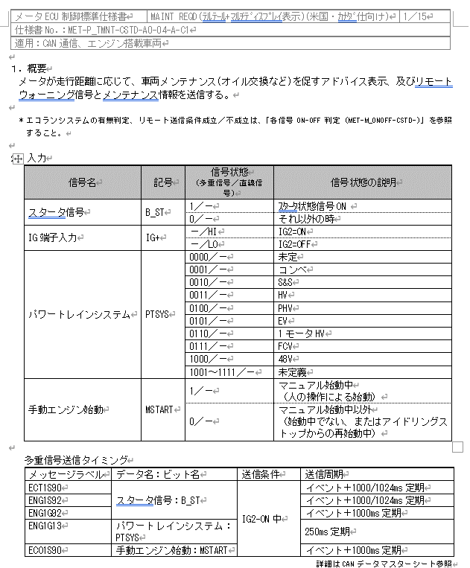
19PFv3からの差分は赤文字で記載
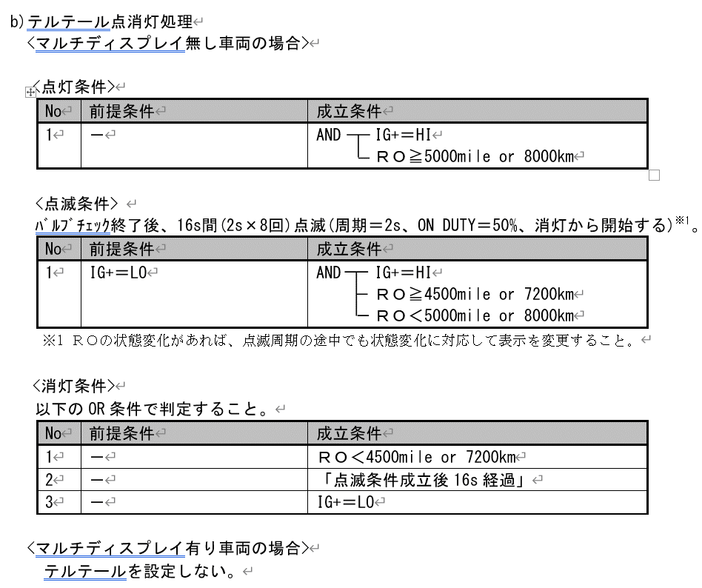
...
 |  |  |  |  |  |  |  |  |  | REQ | 振る舞い
 |  |  |  |  |  |  | 内部データ | 他ドメイン情報 |  | ALERT_CH_P_TMNT_TT | TT | PD | BC | RW
- | - | - | - | - | - | - |  | - | IG | ALERT_VOM_IGN_ON
・IG-OFF時はRO = 0km or 0mileとし、消灯/非表示側に倒す ・距離単位をLocaleドメインから取得。 ・u1_g_OdoTripKm()を使用して、リセット後の積算値を取得する ※CHはODO_TRIP_CH_OMを使用
・u1_g_OdoKm()を使用して、現在のODO値を取得する
→ [MET800BFAM-268対応] 「リセット後積算RO判定/現在のRO判定」については、
[Reference2]シート フェール時の処理 参照 ・単位がmileだった場合はODOから取得した積算値をmileに変換する（EcuLibの変換関数を使用）
 |  |  |  |  |  |  |  | リセット後積算RO判定/現在のRO判定 | 前回要求
消灯条件はRO<4500mile or 7200kmなので、一度点灯したら、 「4500mile or 7200km <= RO < 5000mile or 8000km」の場合も点灯し続ける。 JIRA：METHUD800B-6381
MET-G_T_SCREEN-CSTD-A0-01-A-C0.xlsx
[reserved] | VCS_ON | IGN_ON | IGN_OFF_WT | IGN_OFF | BAT_WT | BAT_AO | バルブチェック状態 | OILMNT_JDG | REQ | 判定結果
16秒間表示はAlertでは意識しない(775B同様)
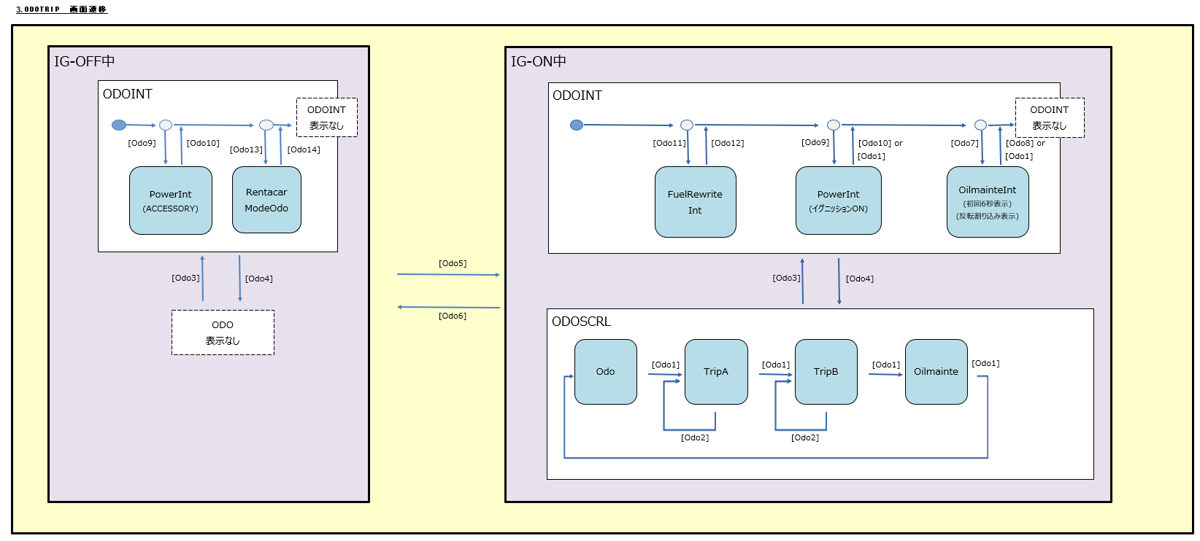
MET-G_ODOSCRN-CSTD-A0-00-A-C0.xlsx
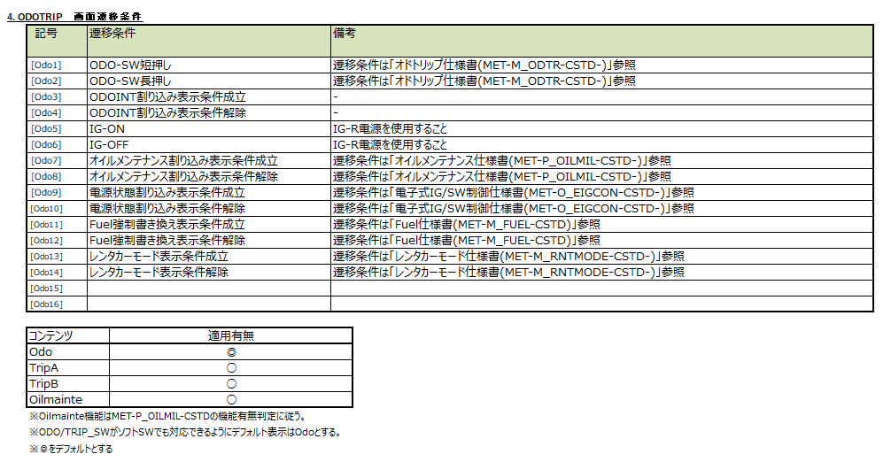
- | 0b/ 1b | 0b/ 1b | 0b/ 1b | 0b/ 1b | 0b/ 1b | 0b/ 1b | なし(0b)/ あり(1b) | RO < 4500mile or 7200km(00b)/ 4500mile or 7200km <= RO < 5000mile or 8000km(01b)/ 5000mile or 8000km <= RO(10b)/ 未定義(11b) | ON(000b)/ FLSH(001b)/ PRMRY(010b)/ PRMRY_FLSH(011b)/ 未定義(100b)/ 未定義(101b)/ 未定義(110b)/ UNKNOWN(111b) | UNKNOWN/ ON/ FLSH/ PRMRY/ PRMRY_FLSH | 点灯/ 点滅/ -
* | * | 1b | * | * | * | * | 0b | 00b | **b | UNKNOWN | -
* | * | 1b | * | * | * | * | 0b | 01b | 000b | ON | 点灯
* | * | 1b | * | * | * | * | 0b | 01b | 001b | FLSH | 点滅
 |  |  |  |  |  |  |  |  | 010b | UNKNOWN | -
METHUD800B-17803
 |  |  |  |  |  |  |  |  | 011b | FLSH | 点滅
 |  |  |  |  |  |  |  |  | 100b | UNKNOWN | -
 |  |  |  |  |  |  |  |  | 101b | UNKNOWN | -
 |  |  |  |  |  |  |  |  | 110b | UNKNOWN | -
19PFv3：
BitAssignではENG1G92のため、ENG1G92で実装。
 |  |  |  |  |  |  |  |  | 111b | UNKNOWN | -
...
定期メンテ対応の仕向け地でない場合、RWの送信を行わない 定期メンテ対応仕向け地かどうかは、VardefIFより取得する)
...
Alert対象外のため、未使用
* | * | 1b | * | * | * | * | 1b | 01b | 011b | PRMRY_FLSH | 点灯
* | * | 1b | * | * | * | * | 1b | 01b | 100b | PRMRY | 点灯
* | * | 1b | * | * | * | * | 1b | 01b | 101b | PRMRY | 点灯
* | * | 1b | * | * | * | * | 1b | 01b | 110b | PRMRY | 点灯
* | * | 1b | * | * | * | * | 1b | 01b | 111b | PRMRY_FLSH | 点灯
* | * | 1b | * | * | * | * | 1b | 10b | ***b | ON | 点灯
RW送信は、Alert対象
* | * | 1b | * | * | * | * | 1b | 11b | ***b | PRMRY | 点灯
* | * | 0b | * | * | * | * | *b | **b | ***b | UNKNOWN | -
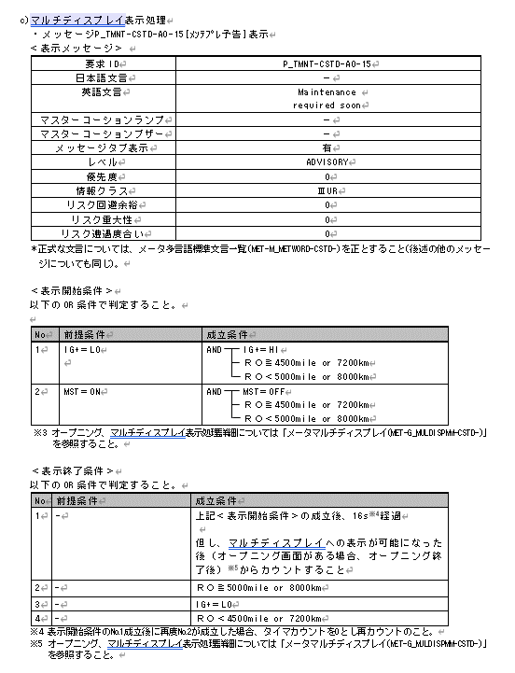

6ビット以下の為、インデックスを使用
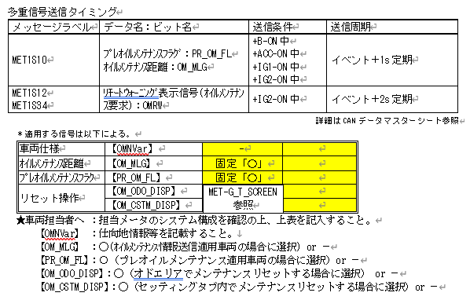
...
Vardefから取得した結果、
エコランありの場合、MSTARTをMST_EDGとして使用する。
エコランなしの場合、B_STをMST_EDGとして使用する。
⇒B_STのメッセージラベルは3種となり、コンパイルスイッチで切り替える。
優先順位：ENG1G92 > ECT1S90 > ENG1S92
使用する信号はAlertのSrcChkで変更する
Alert対象外のため、未使用
 |  |  |  |  |  |  |  |  |  |  | REQ | 振る舞い
 |  |  |  |  |  |  | 他ドメイン情報 | 内部データ | 内部データ |  | ALERT_CH_P_TMNT_PD | TT | PD | BC | RW
- | - | - | - | - | - | - | - | IG | MST | IG | ALERT_VOM_IGN_ON |  |  |  | RWT_EN 機能有無：-
MET-M_ONOFF-CSTD-A0-05-A-C1.docx
 |  |  |  |  |  |  | リセット後積算RO判定/現在のRO判定 | IGエッジ | MSTエッジ | 前回要求 |  |  |  |  | MET1S34
表示開始条件のNo.2成立後に再度No.2が成立した場合かのタイマカウントの動作が記載されていない。 カウントがクリアされないとして設計する。 JIRA：METHUD800B-6275
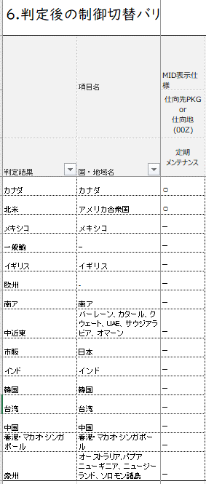
MET-M_DESTVARI-CSTD-A0-03-A-C0.xlsx
PDの表示に使用する。 エコランシステムの有無にてスタータ信号の「B_ST」「MSTART」を切替える
JIRA：METHUD800B-6270
[reserved] | VCS_ON | IGN_ON | IGN_OFF_WT | IGN_OFF | BAT_WT | BAT_AO | OILMNT_JDG | IG_EDG | MST_EDG | REQ | 判定結果 |  |  |  | OMRW
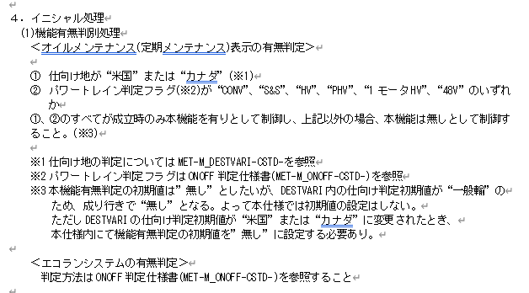
- | 0b/ 1b | 0b/ 1b | 0b/ 1b | 0b/ 1b | 0b/ 1b | 0b/ 1b | RO < 4500mile or 7200km(00b)/ 4500mile or 7200km <= RO < 5000mile or 8000km(01b)/ 5000mile or 8000km <= RO(10b)/ 未定義(11b) | 非成立(0b)/ 成立(1b) | 非成立(0b)/ 成立(1b) | PREWRN_IG(00b)/ PREWRN_ST(01b)/ WRN(10b)/ UNKNOWN(11b) | UNKNOWN/ PREWRN_IG/ PREWRN_ST/ WRN |  | P_TMNT-CSTD-0-15/ P_TMNT-CSTD-0-16/ - |  | -/ 要求有り
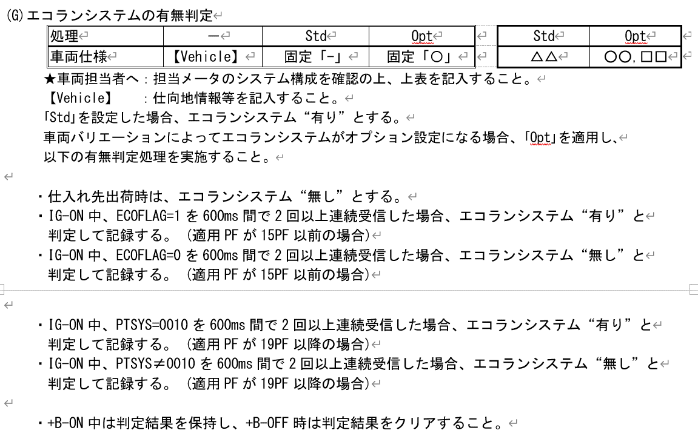
エコランシステムの有無は、Verdefから取得
Verdef：u1_g_VardefEsOptAvaByCh(VDF_ESO_CH_ECOFLAG)
* | * | 1b | * | * | * | * | 00b | *b | *b | **b | UNKNOWN |  | - |  | -
JIRA：METHUD800B-6275の回答の結果、 ②➡②が成立した場合は再カウントは不要とのことなので、 IGとMST両方のエッジが立った時のリクエストは、 再カウントを行わないようにPREWRN_STとする。
* | * | 1b | * | * | * | * | 01b | 0b | 0b | 00b | PREWRN_IG |  | P_TMNT-CSTD-0-15 |  | -
* | * | 1b | * | * | * | * | 01b | 0b | 0b | 01b | PREWRN_ST |  | P_TMNT-CSTD-0-15 |  | -
→775Bと異なり、本仕様書では①IGのエッジによる出力と②MSTのエッジによる出力が存在しており、 ①➡②に切り替わった際、再カウントをする必要があるため、ALERTからはREQを分けてVSVに通知する。 →オープニング画面表示中の判断はALERTではできない為、16sのカウントはVSV責務とし、ALERTでは意識しず、LVL通知する。
 |  |  |  |  |  |  |  |  |  | 10b | UNKNOWN |  | - |  | -
 |  |  |  |  |  |  |  |  |  | 11b | UNKNOWN |  | - |  | -
 |  |  |  |  |  |  |  |  |  | **b | PREWRN_ST |  | P_TMNT-CSTD-0-15 |  | -
 |  |  |  |  |  |  |  |  |  | **b | PREWRN_IG |  | P_TMNT-CSTD-0-15 |  | -
 |  |  |  |  |  |  |  |  |  | 00b | PREWRN_ST |  | P_TMNT-CSTD-0-15 |  | -
 |  |  |  |  |  |  |  |  |  | 01b | PREWRN_ST |  | P_TMNT-CSTD-0-15 |  | -
 |  |  |  |  |  | * | 01b | 1b | 1b | 10b | PREWRN_ST |  | P_TMNT-CSTD-0-15 |  | -
 |  |  |  |  |  | * | 01b | 1b | 1b | 11b | PREWRN_ST |  | P_TMNT-CSTD-0-15 |  | -
 |  |  |  |  |  | * | 10b | *b | *b | **b | WRN |  | P_TMNT-CSTD-0-16 |  | 要求有り
 |  |  |  |  |  | * | 11b | *b | *b | **b | UNKNOWN |  | - |  | -
 |  |  |  |  |  | * | **b | *b | *b | **b | UNKNOWN |  | - |  | -

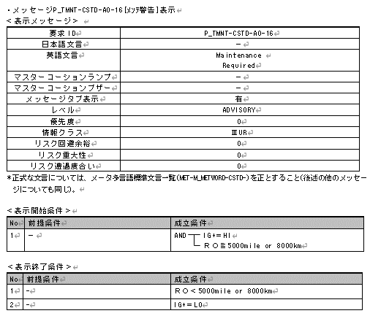
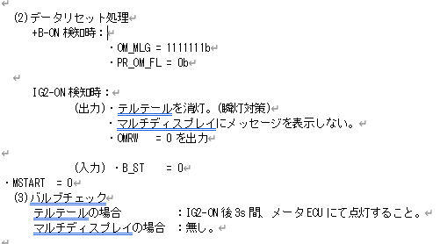
Alert対象外

定期メンテ対応の仕向け地でない場合、RWの送信を行わない 定期メンテ対応仕向け地かどうかは、VardefIFより取得する)

初期時は非表示

途絶/未受信時は0

問い合わせの結果RW送信が必要となり、800B CV-Rと同条件で送信するように対応
(METHUD800B-9916）
＜判定条件＞ テルテール点灯時 テルテール点灯条件はMIDの警告表示と同様であり、記載の変更に対する影響無し リモート送信条件「成立」中 and
(リセット後の積算値RO≧ 5000mile or リセット後の積算値RO≧ 8000km )
[MET800BFAM-268対応] リセット後の積算値RO(単位：km)については、[Reference2]シート フェール時の処理 参照
VOMでバルブチェック処理を行う。 IG-ON後3s間、点灯。

Alert対象外

Alert対象外

マルチディスプレイとテルテールの表示が同期しているように見えるが、「5-1-b テルテール点消灯処理」でマルチディスプレイ有り車両の場合はテルテールを設定しないと記載されているので、別々のチャンネルに 分けて実装する。 JIRA：METHUD800B-6348

MET-M_REMWAR-CSTD-1-14-A-C0.xlsx

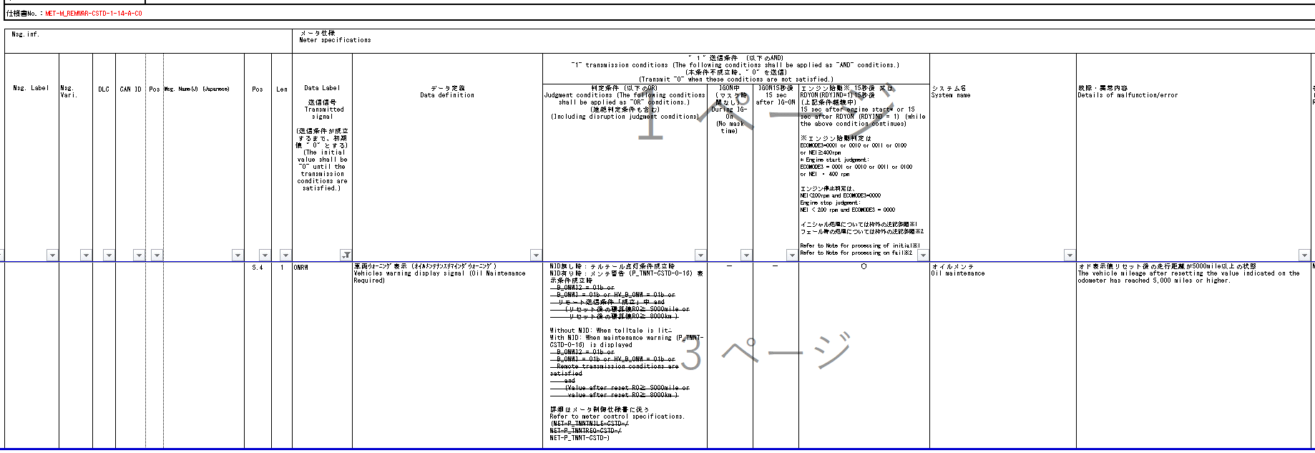

過去モデル(775B)時と同様、VSV側での対応のため、Alert対象外

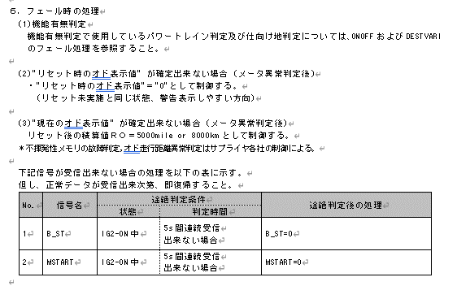

[MET800BFAM-268対応]
[Reference2]シート フェール時の処理 参照

途絶/未受信時はPD表示無し

Reference2
テルテールの状態遷移図

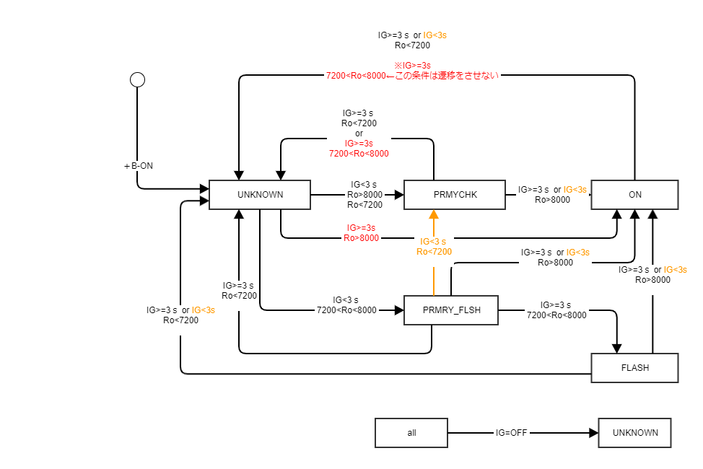

 |  | 000b | 001b | 010b | 011b | 111b
 |  | ON | FLASH | PRMRY | PRMRY_FLASH | UNKNOWN
IG-T＞=3s | Ro＜7200km | UNKNOWN | UNKNOWN | UNKNOWN | UNKNOWN | -
IG-T＞=3s | 7200km＜Ro<8000 | - | - | UNKNOWN | FLASH | -
IG-T＞=3s | Ro＞8000km | - | ON | ON | ON | ON
IG-T＜ 3s | Ro＜7200km | PRMRY | PRMRY | - | PRMRY | PRMRY
IG-T＜ 3s | 7200km＜Ro<8000 | - | PRMRY_FLASH | - | - | PRMRY_FLASH
IG-T＜ 3s | Ro＞8000km | - | ON | ON | ON | ON

[MET800BFAM-268対応]
フェール時の処理
オド状態 u1_g_OdoKmの戻り値 | メンテナンスリセット距離状態 u1_g_OdoTripKmの戻り値 | オド値(RO)とする距離 | RO判定処理 |  | 備考
VALID(正常) | VALID(正常) | u1_g_OdoTripKmで取得したメンテナンスリセット後の積算値 | オド値を使用して、RO距離を判定 RO < 4500mile or 7200km(00b)/ 4500mile or 7200km <= RO < 5000mile or 8000km(01b)/ 5000mile or 8000km <= RO(10b)/ 未定義(11b)
 | UNKNOWN(異常) | u1_g_OdoKmで取得した、現在のODO値 | オド値を使用して、RO距離を判定 RO < 4500mile or 7200km(00b)/ 4500mile or 7200km <= RO < 5000mile or 8000km(01b)/ 5000mile or 8000km <= RO(10b)/ 未定義(11b) |  | フェール時の処理（１）
UNKNOWN(異常) | Don’t care | 「5000mile or 8000km」 | 5000mile or 8000km <= RO(10b) |  | フェール時の処理（2）

